INFORME PARCIAL ENE A MAR 2025
 | UNIDAD DE TRANSPARENCIA Y ANTICORRUPCION

DIRECCION NACIONAL DE AERONAUTICA CIVIL - DINAC

MATRIZ DE INFORMACIÓN MINIMA PARA INFORME DE RENDICIÓN DE CUENTAS AL CIUDADANO - EJERCICIO 2025

1- PRESENTACIÓN
Institución: | DIRECCION NACIONAL DE AERONAUTICA CIVIL - DINAC
Periodo del informe: INFORME PARCIAL - PRIMER TRIMESTRE ENERO A MARZO 2025
Misión institucional
Normar las actividades relacionadas a la aviación civil y prestar servicios para satisfacer a las partes interesadas
PRESENTACIÓN DE LOS MIEMBROS DEL COMITÉ DE RENDICIÓN DE CUENTAS AL CIUDADANO (CRCC)
https://www.dinac.gov.py/v3/index.php/transparencia-y-anticorrupcion-dinac/rendicion-de-cuentas-al-ciudadano/item/2975-resolucion-n-300-2024
Nro. | Dependencia |  | Responsable |  | Cargo que Ocupa
1 | Unidad de Transparencia y Anticorrupción |  | Abg. Cynthia Miguela Servian Aranda |  | Coordinadora General
2 | Unidad de Transparencia y Anticorrupción |  | Lic. Antonio Sanabria Orue |  | Asesor
3 | Dirección de Aeropuerto |  | Lic. Mario David Pereira Gimenez |  | Gerente de Calidad
4 | Dirección de Aeronáutica |  | Lic. Lidia Graciela Cáceres Ocampos |  | Gerente de Normas de Navegación Aérea
5 | Dirección de Meteorología e Hidrología |  | Lic. Gustavo Artemio Rodriguez Britez |  | Gerente de Sistemas de Gestion de Calidad
6 | Gabinete |  | Abg. Maria Liz Viveros de Bazan |  | Jefe de Gabinete
7 | Secretaría General |  | Abg. Natalia Maria Acuña Ferreira |  | Coordinadora Gestion de Documentos
8 | Auditoría Interna |  | Abg. Abilio Joel Jimenez Arriola |  | Auditor Senior
9 | Subdirección de Planificación |  | Lic. Fabio Joel Camacho Rojas |  | Gerente de Proyectos de Inversión
10 | Subdirección de Administración y Finanzas |  | Lic. Maria Lourdes Aveiro Galeano |  | Profesional Departamento de Contabilidad
 |  |  | Lic. Germina Benitez Garcete |  | Profesional Gerencia Financiera
11 | Coordinación General de Tecnología de Información y Comunicación |  | Lic. Alma Maria Luz Recalde de Caballero |  | Jefa de Departamento de Seguridad de Informacion
12 | Coordinación General de Talento Humano |  | Lic. Junnior David Paez Alarcon |  | Jefe de Departamento de Cargos y Salarios
13 | Secretaría Comunicacional |  | Ing. Crista Maria Solis Cuevas |  | Secretaria Comunicacional
14 | MECIP |  | C.P. Fredy Anthony Garay Torres |  | Coordinador MECIP
15 | Asesoria Juridica |  | Dr. Gustavo Rolando Caceres Roman |  | Asesor Juridico
16 | INAC |  | Lic. Jorge Antonio Perez Salinas |  | Gerente Administrativo
Cantidad de Miembros del CRCC: |  |  |  | 17
Total Hombres : |  |  |  | 9
Total Mujeres: |  |  |  | 8
Total nivel directivo o rango superior: |  |  |  | 11
2- PLAN DE RENDICIÓN DE CUENTAS AL CIUDADANO
2.1. Resolución de Aprobación y Anexo de Plan de Rendición de Cuentas
https://www.dinac.gov.py/v3/index.php/transparencia-y-anticorrupcion-dinac/rendicion-de-cuentas-al-ciudadano/item/3309-resolucion-n-324-2025
2.2 Plan de Rendición de Cuentas. (Copiar abajo link de acceso directo)
https://www.dinac.gov.py/v3/index.php/transparencia-y-anticorrupcion-dinac/rendicion-de-cuentas-al-ciudadano/item/3309-resolucion-n-324-2025
Priorización | Tema |  | Vinculación POI, PEI, PND, ODS. | Justificaciones |  | Evidencia
1° | Mecanismos de participación ciudadana a nivel institucional |  | Línea Transversal del Plan Nacional de Desarrollo 2030 - PND 2030: "Gestión Pública Eficiente y Transparente". Las iniciativas se encuentran vinculadas con el Objetivo de Desarrollo Sostenible (ODS) N°16, el cual trata sobre Paz, Justicia e Instituciones Sólidas, cuya meta N° 7 específicamente guarda relación con garantizar la adopción en todos los niveles de decisiones inclusivas, participativas y representativas que respondan a las necesidades | La Gestión Pública transparente y eficiente se orienta hacia la implementación de mecanismos de control del Estado para lograr aumentar la participación de los beneficiarios y usuarios en la vigilancia de los programas de los diferentes niveles de gobierno. Dos hitos importantes son las leyes de Transparencia son, primero, en la Ley N° 5189/14 que establece la obligatoriedad de la provisión de información en el uso de los recursos públicos sobre remuneraciones y otras retribuciones asignadas al servidor público; y, segundo, en la Ley No 5.282/14 de libre acceso a la información pública por parte del ciudadano y transparencia gubernamental. Una iniciativa que promueve la transparencia, la participación y la rendición de cuentas en la administración pública es Gobierno Abierto. |  | Buzones de quejas y sugerencias
2° | Transparencia activa y pasiva de información pública institucional |  | Línea Transversal del Plan Nacional de Desarrollo 2030 - PND 2030: "Gestión Pública Eficiente y Transparente". Las iniciativas se encuentran vinculadas con el Objetivo de Desarrollo Sostenible (ODS) N°16, el cual trata sobre Paz, Justicia e Instituciones Sólidas, cuya meta N°10 específicamente guarda relación con garantizar el acceso público a la información y proteger las libertades fundamentales, de conformidad con las leyes nacionales y los acuerdos internacionales |  |  | http://www.dinac.gov.py/v3/index.php/transparencia-y-anticorrupcion-dinac/informacion-publica-ley-5189-2014

3° | Canales de denuncias ciudadanas con seguimieto periódico |  | PEI DINAC 2024-2028. Objetivo Estratégico N° 1. Mejorar el modelo de gestión institucional. Estrategia: 1.15. Fortalecer el control de posibles hechos de corrupción que ingresen al Portal del Sistema de Seguimientos de casos de CGR. Fortalecer los controles en áreas o lugares vulnerables de la DINAC, en donde podrían constituirse posibles hechos de corrupción. CGR: El órgano rector y coordinador del régimen de integridad, transparencia y prevención de la corrupción es la Contraloría General de la Republica en adelante CGR, en el marco de sus funciones y atribuciones constitucionales y legales, de conformidad a lo dispuesto en la Ley Nº 7389/2024 | Implementación de canales de diálogo social y participación ciudadana para la consulta y el monitoreo de políticas públicas. |  | https://denuncias.gov.py/portal-publico
4° | Cumplimiento de requisito C.4.3 Rendición de Cuentas de la Norma de Requisitos Mínimos 2015 |  | Línea Transversal del Plan Nacional de Desarrollo 2030 - PND 2030: "Gestión Pública Eficiente y Transparente". Las iniciativas se encuentran vinculadas con el Objetivo de Desarrollo Sostenible (ODS) N°16, el cual trata sobre Paz, Justicia e Instituciones Sólidas, cuya meta N° 6 específicamente guarda relación con crear a todos los niveles instituciones eficaces y transparentes que rindan cuentas | La rendición de cuentas se refiere al derecho que tiene la ciudadanía a estar informada con repecto a la gestión de las entidades públicas y al deber de la Máxima Autoridad de informar el resultado de su gestión , así como también se refiere a la obligación que tiene toda entidad pública de informar a los organismos de control sobre los asuntos pertinentes a su gestión y al uso de los recursos públicos. La mayor transparencia en la Gestión Pública y el desarrollo de una cultura de Rendición de Cuentas presenta avances importantes que contribuyen al mejor ejercicio de los derechos ciudadanos y a promover el desarrollo social. |  | http://www.dinac.gov.py/v3/index.php/transparencia-y-anticorrupcion-dinac/rendicion-de-cuentas-al-ciudadano
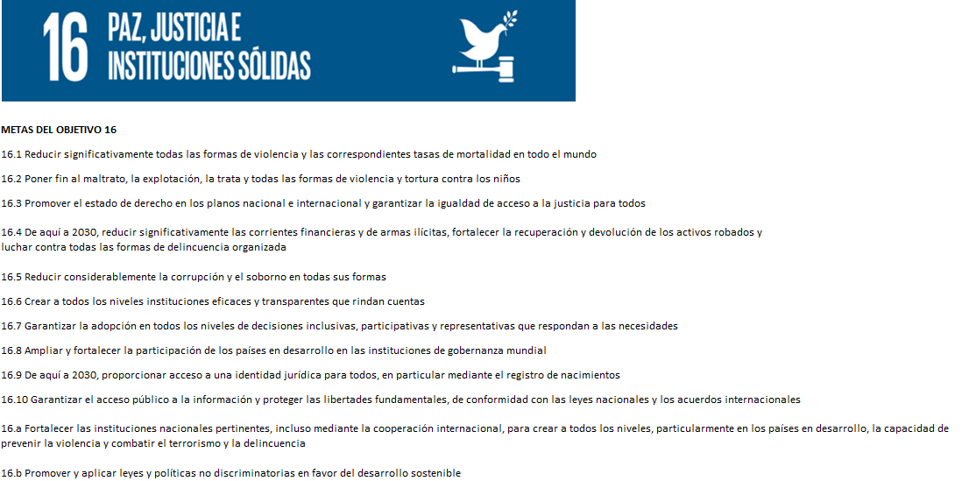

Plan Nacional de Desarrollo 2030
Eje estratégico:
Eje 4: Fortalecimiento político institucional
4.1 Garantizar el acceso a los derechos humanos, mejorar la justicia y la seguridad
4.2 Modernizar la administración pública
Líneas tranversales:
B- Gestión pública eficiente y transparente
3- GESTIÓN INSTITUCIONAL
3.1 Nivel de Cumplimiento de Mínimo de Información Disponible - Transparencia Activa Ley 5189/14
Mes | Nivel de Cumplimiento |  |  | Enlace publicación de SFP
Enero | No aplica |  |  | Se encuentra pendiente el informe oficial de la VCHGO
Febrero | No aplica |  |  | Se encuentra pendiente el informe oficial de la VCHGO
Marzo | No aplica |  |  | Se encuentra pendiente el informe oficial de la VCHGO
Observación: Las siglas VCHGO significa Viceministerio de Capital Humano y Gestion Organizacional - Reporte de Monitoreo de la Ley 5189/2014
3.2 Nivel de Cumplimiento de Minimo de Información Disponible - Transparencia Activa Ley 5282/14
Mes | Nivel de Cumplimiento (%) |  |  | Enlace Portal de Transparencia de la CGR
Enero | 100% |  |  | https://www.dinac.gov.py/v3/index.php/transparencia-y-anticorrupcion-dinac/ley-5282-14-art-8-acceso-a-la-informacion-publica/item/3293-enero-2025-informacion-publica-ley-5282-2014
Febrero | 100% |  |  | https://www.dinac.gov.py/v3/index.php/transparencia-y-anticorrupcion-dinac/ley-5282-14-art-8-acceso-a-la-informacion-publica/item/3311-febrero-2025-informacion-publica-ley-5282-2014
Marzo | Pendiente de publicacion, plazo de vencimiento 23/04/2025 |  |  | No aplica
Observación: Publicado en la pagina de la DINAC. Las siglas CGR significa Contraloria General de la Republica - Portal de Transparencia Activa de la CGR
Traslado fisico de servidores de la SENAC a la sede de la CGR. Los portales web de la anterior SENAC no estan operativos hasta nuevo aviso
CGR: El órgano rector y coordinador del régimen de integridad, transparencia y prevención de la corrupción es la Contraloría General de la Republica en adelante CGR, en el marco de sus funciones y atribuciones constitucionales y legales, de conformidad a lo dispuesto en la Ley Nº 7389/2024
 |  | 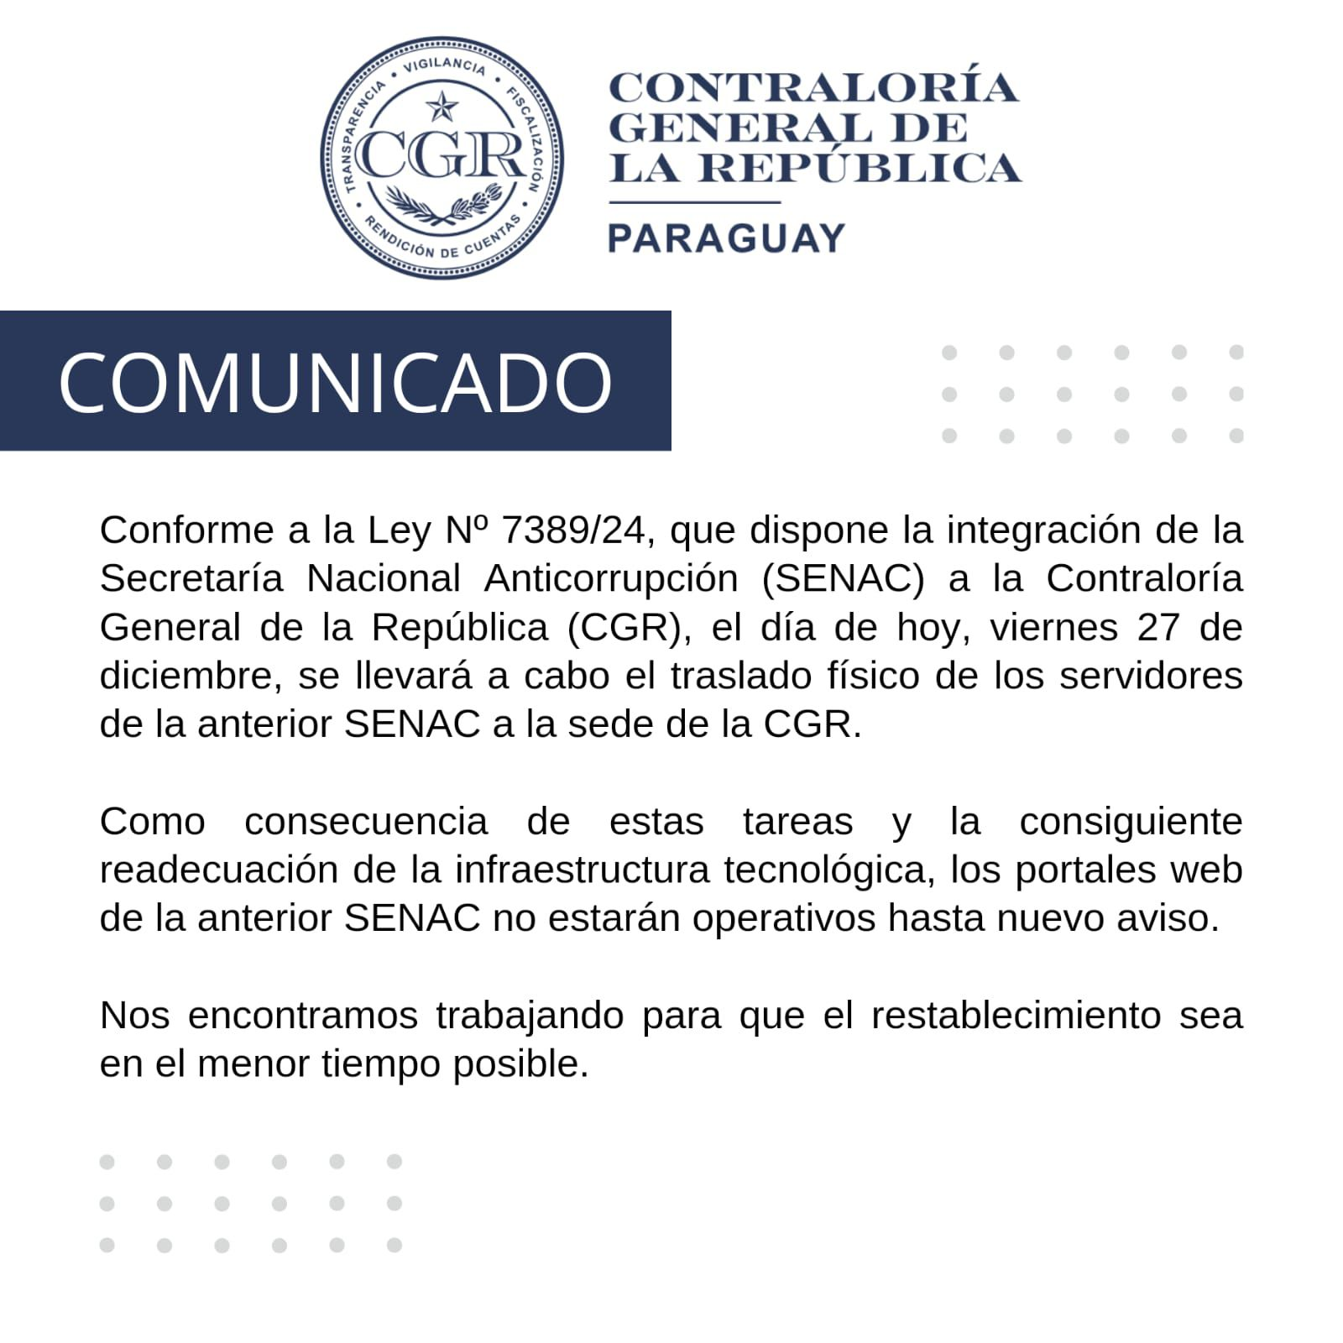
3.3 Nivel de Cumplimiento de Respuestas a Consultas Ciudadanas - Transparencia Pasiva Ley N° 5282/14
Mes | Cantidad de Consultas | Respondidos |  | No Respondidos o Reconsideradas |  | Enlace Portal AIP
Enero | 5 | 5 |  | 1 Reconsideración Respondida |  | https://informacionpublica.paraguay.gov.py/#!/solicitud/list
Febrero | 7 | 7 |  | 1 Reconsideración Respondidas |  | https://informacionpublica.paraguay.gov.py/#!/solicitud/list
Marzo | 9 | 7 |  | 2 No respondidos |  | https://informacionpublica.paraguay.gov.py/#!/solicitud/list

3.4- Servicios o Productos Misionales (Depende de la Naturaleza de la Misión Insitucional, puede abarcar un Programa o Proyecto)
Descripción | Objetivo | Metas | Población Beneficiaria | Porcentaje de Ejecución | Resultados Logrados (al 31/03/2024) | Evidencia (Informe de Avance de Metas - SPR)
Gestión Administrativa Institucional | Mejorar el modelo de gestión institucional | No aplica | 2.162 funcionarios | No aplica | No aplica | https://www.dinac.gov.py/v3/index.php/transparencia-y-anticorrupcion-dinac/rendicion-de-cuentas-al-ciudadano
Regulación de la Aviación Civil | Promover el fortalecimiento de los sistemas de vigilancia de la aviación civil, así como la mejora en la conectividad aérea y la protección del ambiente | 610 Certificados | 1203 Certificados de Seguridad Operacional | 0.5 | a) Servicios de Navegación Aérea vigilados, en cumplimiento a los estándares de la seguridad operacional establecida en la normativa vigente; b) Aseguramiento de la calidad del servicio prestado; c) Actividades de regulación y supervisión mejoradas; d) Operaciones aéreas seguras; e) Usuarios del transporte aéreo protegidos. | https://www.dinac.gov.py/v3/index.php/transparencia-y-anticorrupcion-dinac/rendicion-de-cuentas-al-ciudadano
Servicios Aeroportuarios | Mejorar la gestión y la infraestructura aeroportuaria y de navegación aérea | 321.873 Servicios | 1.286.648 usuarios | 27.0 | a) Pasajeros dentro de entornos confortables, saludables y seguros; b) Operaciones aéreas eficientes y seguras | https://www.dinac.gov.py/v3/index.php/transparencia-y-anticorrupcion-dinac/rendicion-de-cuentas-al-ciudadano
Servicios Meteorológicos | Garantizar y optimizar la prestación de los Servicios Meteorológicos, Climáticos e Hidrológicos | 442.997 Informes | 7 millones de habitantes | 0.3 | a) Población nacional mejor informada y protegida; b) Operaciones aéreas seguras. | https://www.dinac.gov.py/v3/index.php/transparencia-y-anticorrupcion-dinac/rendicion-de-cuentas-al-ciudadano
Servicios de Formación en Aeronáutica | Promover la formación de técnicos aeronáuticos acorde a la demanda de la industria | 10 Cursos | 104 Cursos Programados | 10.4 | a) Aprobación del Plan de Capacitaciones; b) Inicio de los cursos programados; c) Llamado para mantenimiento de infraestructura, equipos tecnicos y materiales didacticos para los curso programados y provision de los mismos a los alumnos y profesores | https://www.dinac.gov.py/v3/index.php/transparencia-y-anticorrupcion-dinac/rendicion-de-cuentas-al-ciudadano
 |  | 32 Alumnos | 1.251 Alumnos Capacitados | 3.0
Transferencias Consolidables | No aplica. | 2 Cuotas | Ministerio de Economia y Finanzas | 0.2 | Se ha dado cumplimiento a las disposiciones contempladas en la Ley de Presupuesto vigente, en tiempo y forma. | https://www.dinac.gov.py/v3/index.php/transparencia-y-anticorrupcion-dinac/rendicion-de-cuentas-al-ciudadano
DIRECCIÓN DE AEROPUERTOS
SUBDIRECCION DE SERVICIOS AERONAUTICOS
Descripción | Objetivo | Metas | Población Beneficiaria | Porcentaje de Ejecución | Resultados Logrados | Evidencia (Informe de Avance de Metas - SPR)
* Reporte sobre actividades realizadas en el año 2023. * Informe y fotos sobre el mantenimiento e inspección en vuelo realizado a los equipamientos de los sistemas de ayuda a la navegacion. * Actualización del Sistema de comunicación ACC/APP-SGAS y TWR-SGAS. * Informe de Movimiento de Aeronaves. * Informe del cumplimiento del Plan de Capacitación. | Garantizar la Gestión para la Navegación Aerea. | Operaciones Aéreas Eficientes y Seguras | Comunidad Aeronáutica en General | 100% | Equipos de ayuda para la nevegación Aerea en óptimas condiciones operacionales. | * Memo SDSA N° 12/2024
Recertificación ISO 9001:2015 sobre los productos vinculados al Servicio de Información Aeronáutica | Garantizar la Gestión para la Navegación Aerea. | Operaciones Aéreas Eficientes y Seguras | Comunidad Aeronáutica en General | 100% | Mantener la buena imagen y el prestigio de la Institución. | * Memo GSGCDA 01/2024 * Presentación de Reunión de la Alta Dirección. * Informe de Auditoria Externa de la empresa Bureau Veritas.
ADMINISTRACION DEL AEROPUERTO INTERNACIONAL "GUARANI" - AIG
Descripción | Objetivo | Metas | Población Beneficiaria | Porcentaje de Ejecución | Resultados Logrados | Evidencia (Informe de Avance de Metas - SPR)
*Reporte de recaudación * Reporte sobre estado de llamados. * Reporte de Movimiento de cargas aereas. *Incorporación de personal y Capacitaciones realizadas. * Informe de las gerencias. | Servicios a Usuarios dentro del entorno confortable, saludable y seguro. | Infraestructura adecuada para prestar Servicios Aeroportuarios | Comunidad Aeronáutica en General | No aplica | Optima prestacion de los servicios Aeroportuarios | * Memo ADM AIG N° 33/2023
DIRECCIÓN DE AERONÁUTICA
SUBDIRECCION DE NAVEGACION AEREA -SDNA
GERENCIA DE NORMAS DE NAVEGACION AERA - GNNA
TRABAJOS AEREOS | SEGURIDAD OPERACIONAL | APROBACION DE LOS DISTINTOS TRABAJOS AEREO ( LANZAMIENTO DE PARACAIDISTAS, VUELO DE DRON, FESTIVAL AEREO, JUEGO DE LUCES Y HUMO). | COMUNIDAD AERONAUTICA | 100% | APROBADO CUARENTA (40) EN 1er TRIMESTRE | INFORME DE GESTION DEL 1er TRIMESTRE
REGLAMENTOS NACIONALES - DE NAVEGACION AEREA | SEGURIDAD OPERACIONAL | NORMAS Y REGLAMENTOS ACTUALIZADOS CONFORME A LA AMDT OACI | COMUNIDAD AERONAUTICA | 100% | Actualizados: • DINAC R 2 • DINAC R3 • DINAC R4 • DINAC R5 • DINAC R10 Vol. I, II, III, IV, V, VI • DINAC R11 • DINACR12 • DINAC R 15 • PANS AIM 10066 • Manual de Cálculo de Capacidad de Pista y Sector ATC | INFORME DE GESTION DEL 1er TRIMESTRE - PUBLICADOS EN PAG WEB
TARIFAS PARA LAS ACTIVIDADES AEREAS | CUMPLIMIENTO DEL DECRETO 8701/2012 | LOGRAR EL 80% DE LA COMUNIDAD AERONAUTICA PARA JUNIO 2024 | COMUNIDAD AERONAUTICA | 100% | COBRO LAS TASAS VIGENTES | RESOLUCION DINAC N° 315/2023
GRUPO DE INSPECCION ANS - GIANS
PLAN ANUAL DE INSPECTORIA ANS 2023 | VIGILANCIA | CUMPLIMIENTO DEL PLAN DE INSPECTORIA ANUAL 100% | PROVEEDOR DE SERVICIO DE NAVEGACION AEREA | 0% | PENDIENTE DE APROBACION POR LA MAXIMA AUTORIDAD | MEMO GIANS N° 01/2024 : PLAN ANUAL DE INSPECCION ANS 2024
GERENCIA DE NORMAS DE AERODROMOS Y AYUDAS TERRESTRES - GNAGA
PLAN ANUAL DE INSPECTORIA DE AERODROMOS (IAGA) | VIGILANCIA | CUMPLIMIENTO DEL PLAN DE INSPECTORIA ANUAL 100% | PROVEEDOR DE SERVICIO | 9% | INFORMES DE LAS INSPECCIONES REALIZADAS CON HALLAZGOS ENCONTRADOS | DINAC RES N° 451/2024 APROBACION DELPLAN ANUAL DE INSPECTORIA DE AERODROMOS
REGLAMENTOS DE SANCIONES E INFRACCIONES PARA LOS PROVEEDORES DE SERVICIO | SEGURIDAD OPERACIONAL | NORMAS Y REGLAMENTOS ACTUALIZADOS | PROVEEDOR DE SERVICIO | 80% | ACTUALIZACION DEL REGLAMENTO | INCLUIR Y VINCULAR LOS RESULTADOS DE LOS CONTROLES DE VIGILANCIA ESTABLECIDOS EN EL PROGRAMA NACIONAL DE CONTROL DE CALIDAD (PNCC), AL REGLAMENTO DE FALTAS Y SANCIONES (RES N° 790/2013)
HABILITACION DE AERODROMOS Y HELIPUERTOS DE USO PRIVADO | SEGURIDAD OPERACIONAL | CONSTANCIA DE CERTIFICACION DE SEGURIDAD OPERACIONAL A LOS AERODROMOS Y PISTAS, META ANUAL CIENTO CINCUENTA Y NUEVE (159) | PROVEEDOR DE SERVICIO | 4% | CERTIFICADOS ENTREGADOS SEIS (6) | INFORME DE CUANTIFICACION DE METAS Y EVALUACION PRESUPUESTARIA
CERTIFICACION DE HABILITACION TECNICA (CHT) | SEGURIDAD OPERACIONAL | CONSTANCIA DE CERTIFICACION DE HABILITACION TECNICA (CHT), EMTA ANUAL (3000) | PROVEEDOR DE SERVICIO | 5% | CERTIFICADOS ENTREGADOS TREINTA Y CINCO (35) | INFORME DE CUANTIFICACION DE METAS Y EVALUACION PRESUPUESTARIA
SUBDIRECCION DE TRANSPORTE AEREO - STA
IMPULSAR Y MANTENER POLÍTICA AEROCOMERCIAL DE CIELOS ABIERTOS, GRADUALMENTE CON TODOS LOS ESTADOS MIEMBROS DE LA OACI | GESTIONAR Y ACTUALIZAR INSTRUMENTOS BILATERALES Y MULTILATERALES LIBERALIZADOS E INCENTIVOS ECONÓMICOS A LOS EXPLOTADORES AÉREOS - | 1) IMPLEMENTAR POLÍTICAS INSTITUCIONALES DE IMPACTO NACIONAL E INTERNACIONAL ORIENTADAS AL DESARROLLO DE LA AVIACIÓN | COMPAÑÍAS AÉREAS, PASAJEROS, AUTORIDAD AERONAÚTICA | 25% | AVANCES DE NEGOCIACIONES BILATERALES CON ITALIA, REPÚBLICA DOMINICANA, PORTUGAL. | MEMORANDUM Y NOTAS P/DINAC
 |  | 2) ADOPTAR LAS POLÍTICAS EN EL SECTOR DEL TRANSPORTE AÉREO A FIN DE GARANTIZAR QUE LOS SERVICIOS AEROCOMERCIALES NACIONALES E INTERNACIONALES SEAN EFECTUADOS CONFORME CON LAS LEYES Y REGLAMENTOS APLICABLES PARA PROMOVER EL DESARROLLO DEL SECTOR, ASIMISMO COORDINAR LAS RELACIONES DE LA DINAC CON LOS ORGANISMOS INTERNACIONALES DE LA AVIACIÓN CIVIL Y FOMENTAR LA CREACIÓN DE UN CENTRO DE CONVERGENCIA DE VUELOS INTERNACIONALES | COMPAÑÍAS AÉREAS , PASAJEROS, AUTORIDAD AERONAÚTICA | 30% | INICIO DE OPERACIONES DE NUEVA EMPRESA AÉREA, INCREMENTO DE RUTAS Y FRECUENCIAS. | DICTAMEN, NOTAS P/DINAC Y PROYECTOS DE RESOLUCIONES.
 |  | 3) REALIZAR LOS ESTUDIOS ECONÓMICOS NECESARIOS PARA DETERMINAR LOS COSTOS DE EXPLOTACIÓN DEL TRANSPORTE AÉREO, LAS TARIFAS DE LOS SERVICIOS AEROCOMERCIALES COMO TAMBIÉN DISPONER DE DATOS ESTADÍSTICOS DE LA AVIACIÓN CIVIL PARA REALIZAR ESTUDIOS ECONÓMICOS DEL TRANSPORTE AÉREO NACIONAL E INTERNACIONAL. | COMPAÑÍAS AÉREAS, ESCUELAS DE INSTRUCCIÓN, ORGANIZACIÓN DE MANTENIMIENTO APROBADAS, TRABAJO AÉREO | 25% | A) EVALUACIÓN DE LOS DOCUMENTOS ECONOMICO-FINANCIEROS REMITIDOS POR LOS SOLICITANTES DE UN CERTIFICADO CESA, COA, OMA Y CIAC/CEAC, B) REGISTRO DE NOTIFICACIONES TARIFARIAS DE LAS COMPAÑÍAS AÉREAS QUE OPERAN EN EL PAÍS, Y C) RECOPILACIÓN DE LOS DATOS ESTADÍSTICOS DE LA AVIACIÓN CIVIL DE LOS AEROPUERTOS INTERNACIONALES SILVIO PETTIROSSI Y GUARANÍ DE LAS TRES VARIABLES (MOVIMEINTO DE PASAJEROS, CARGA AÉREA Y AERONAVES) | DICTAMENES Y MEMORANDUM ECONOMICO-FINANCIERO
 |  | 4) AUDITAR A LOS EXPLOTADORES TITULARES DE CERTIFICADO VIGENTE RELATIVO A AUTORIDADES DE LA AVIACIÓN CIVIL NACIONAL E INTERNACIONAL, A FIN DE VERIFICAR LA CAPACIDAD ECONÓMICA FINANCIERA DEL MISMO. | COMPAÑÍAS AÉREAS , ESCUELAS DE INSTRUCCIÓN, ORGANIZACIÓN DE MANTENIMIENTO APROBADAS, TRABAJO AÉREO | 30% | ANÁLISIS Y EVALUACIÓN DE LOS DOCUMENTOS ECONOMICO-FINANCIEROS PRESENTADOS POR LOS TITULARES DE UN CERTIFICADO CESA, OMA, CIAC/CEAC Y OMA EN EL MARCO DE LA AUDITORÍA REALIZADA A LAS EMPRESAS QUE SOLICITAN LA RENOVACIÓN DE SU CERTIFICADO DINAC Y PARA LA VIGILANCIA CONTÍNUA. | INFORME DE AUDITORIA , DICTAMENES Y MEMORANDUM ECONOMICO-FINANCIERO
SUBDIRECCION DE NORMAS DE VUELO - SNDV
GERENCIA DE LICENCIAS AL PERSONAL AERONÁUTICO
REMISIÓN MENSUAL DE CUANTIFICACIÓN DE PRODUCTOS DE LA GERENCIA DE LICENCIAS AL PERSONAL AERONÁUTICO | COMUNIDAD AERONÁUTICA. SATISFECHA | 100% | COMUNIDAD AERONÁUTICA. | 100% | SE REMITIERON 3 (TRES) | MEMOS GPEL N° 23/2024
REMISIÓN SEMANAL DEL LISTADO ACTUALIZADO DE PILOTOS Y ESPECIALISTAS REGISTRADOS AL DPTO. ARO. | CUMPLIMIENTO DE NORMAS AERONÁUTICAS. | 100% | COMUNIDAD AERONÁUTICA. | 100% | SE REMITIERON 18 (DIECIOCHO) | CORREOS ELÉCTRONICOS REMITIDOS.
OTORGAMIENTO DE LICENCIAS, AUTORIZACIONES ESPECIALES, CONVALIDACIONES Y CONVERSIONES DE LICENCIAS. | CUMPLIMIENTO DE NORMAS AERONÁUTICAS. | 100% | USUARIO, COMUNIDAD AERONÁUTICA. | 100% | SE OTORGARON 107 (CIENTO SIETE) | PLANILLA ELECTRÓNICA DE REGISTROS.
CONTROL Y VIGILANCIA DE LA EXPEDICIÓN DE LOS CERTIFICADOS MÉDICOS AERONÁUTICOS (CMA) A MÉDICOS EXAMINADORES AERONÁUTICOS –AME. | CUMPLIMIENTO DE NORMAS AERONÁUTICAS. | 100% | USUARIO, COMUNIDAD AERONÁUTICA. | 100% | CUMPLIDO, 263 (DOSCIENTOS SESENTA Y TRES) | INFORME EXTRAÍDO DEL SISTEMA INFORMÁTICO RAPY.
ENMIENDA DE LOS REGLAMENTOS DINAC R 67 Y DINAC R 63 | CUMPLIMIENTO DE NORMAS AERONÁUTICAS. | 100% | USUARIO, COMUNIDAD AERONÁUTICA. | 100% | CUMPLIDO | RESOLUCION N° 857/2023 Y; RESOLUCION N° 224/2024
EMISION DE LAS ESPECIFICACIONES DE INSTRUCCIÓN AL CIAC N° 020 - AEROSCHOOL | CUMPLIMIENTO DE NORMAS AERONÁUTICAS. | 100% | USUARIO, COMUNIDAD AERONÁUTICA. | 100% | CUMPLIDO | EXP. DINAC N° 202471/2024
EMISIÓN DE DICTÁMENES | RESPUESTAS A EXPEDIENTES | 100% | USUARIO, COMUNIDAD AERONÁUTICA. | 100% | CUMPLIDO, 70 (SETENTA) | EXP. DINAC N° 211367/2024
ENMIENDA DE LOS REGLAMENTOS DINAC R 141 - DINAC R 142 - DINAC R 147 - MANUAL DE CERTIFICACION Y VIGILANCIA CIAC/CEAC PARA LA PUBLICACION TEMPORAL | CUMPLIMIENTO DE NORMAS AERONÁUTICAS. | 100% | USUARIO, COMUNIDAD AERONÁUTICA. | 50% | EN PROCESO, 3 ( TRES) | EXP. DINAC N° 208195/2024
CERTIFICADOS DE AERONAVEGABILIDAD | EMITIR CERTIFICADO DE AERONAVEGABILIDAD | 21 (VEINTIUNO) CERTIFICADOS SOLICITADOS EN EL TRIMESTRE | USUARIOS DE SERVICIOS AERONAUTICOS | 85% | 18 (DIECIOCHO) CERTIFICADOS EMITIDOS | INFORME DE GESTION DEL 2do TRIMESTRE
GERENCIA DE AERONAVEGABILIDAD
CERTIFICADOS DE AERONAVEGABILIDAD | EMITIR CERTIFICADO DE AERONAVEGABILIDAD | 21 (VEINTIUNO) CERTIFICADOS SOLICITADOS EN EL TRIMESTRE | USUARIOS DE SERVICIOS AERONAUTICOS | 89% | 8 (OCHO) CERTIFICADOS EMITIDOS | INFORME DE GESTION DEL 1er, TRIMESTRE
SUBDIRECCION DE SEGURIDAD DE LA AVIACION CIVIL - SAVSEC
ACTIVIDADES DE CONTROL DE CALIDAD REALIZADAS EN EL 1ER TRIMESTRE (ENERO, FEBRERO, MARZO) | DAR CUMPLIMIENTO AL PLAN ANUAL DE ACTIVIDADES DE CONTROL DE CALIOAD AÑO 2024 EN CUMPLIMIENTOS A LOS REQUERIMIENTOS NORMATIVOS VIGENTES | CUMPLIMIENTO DEL PLAN ANUAL DE CONTROL DE CALIDAD | AEROPUERTOS, AERODROMOS, EXPLOTADORES DE AERONAVES, PROVEEDORES DE SERVICIOS | 100% | IDENTIFICAR NIVELES DE CUMPLIMIENTO DE LAS NORAMTIVAS VIGENTES EN MATERIA DE SEGURIDAD DE LA AVIACION CIVIL | ACTAS DE INSPECCIONES, 06, 07, 08,14,15 Y 19; ACTAS DE PRUEBAS, 01, 02, 03 INFORME DE AUDITORIAS
DIRECCION DE METEOROLOGIA E HIDROLOGIA
Apoyo en la ctualizacion de datos del nivel del río recibido de otras instituciones/organismos | Carga y actualización de datos de nivel del río de distintos puertos del río Paraguay y Paraná. | Garantizar la carga de los datos recibidos 24/7en la base de datos para el proceso de los productos al servicio de la poblacion en general. | Usuarios internos y externos de nuestra institucion. | 100% | ****** | https://www.meteorologia.gov.py/nivel-rio/indexconvencional.php
Capacitaciones varias | Entrenamiento avanado.Finalizacion del curso QGIS, consultora Mundo Verde. |  |  | 100% | ******
 | Participacion del Proyectando Crecimiento |  |  | 100% | ******
Boletin Altura diraia de ríos | Poner a disposición de los usuarios gráficos de las variaciones dirias del nivel en los principales puertos de los río Paraguay y Paraná. | Operativizar los productos de ambos departamentos (Pronósticos hidrológicos y monitoreo hidrológico) | Usuarios en general, y en particular los sectores de hidrología. | 100% | ****** | https://www.meteorologia.gov.py/wp-content/uploads/2025/04/altura_diaria-8.pdf
Boletín pronóstico hidrolóigco semanal (En conjunto ANNP-SEN-DMH) | Presentar una proyección semanal del nivel del río en los principales puertos del río Paraguay. |  | Usuarios varios: SEN, ANNP, MOPC, MADES, entre otros. | 100% | ****** | https://www.meteorologia.gov.py/wp-content/uploads/2025/03/Boletin_hidrologico_31mar2025.pdf
Boletín de monitoreo trimestral del cuencas | Presentar mapas trimestrales sobre las condiciones de la precipitación, su anomalía así como el índice estandarizado de precipitación para las principales cuencas del país y la región. |  | Usuarios en general, y en particular los sectores de hidrología, agricultura, entre otros. | 100% | ****** | https://www.meteorologia.gov.py/wp-content/uploads/2025/03/Monitoreo-Trimestral-Cuencas.pdf
Boletín de monitoreo mensual del cuencas | Presentar mapas mensuales sobre las condiciones de la precipitación, su anomalía así como el índice estandarizado de precipitación para las principales cuencas del país y la región. |  | Usuarios en general, y en particular los sectores de hidrología, agricultura, entre otros. | 100% | ****** | https://www.meteorologia.gov.py/wp-content/uploads/2025/03/Monitoreo-Mensual-Cuencas.pdf
Boletín de resúmen hidrológico mensual | Presentar un resumen de las estadísticas mensuales del nivel del río Paraguay en los principales puertos de análisis. |  | Usuarios en general, y en particular los sectores de hidrología. | 100% | ****** | https://www.meteorologia.gov.py/wp-content/uploads/2025/03/Resumen-mensual.pdf
Boletín de Pronóstico hidrológico mensual | Presentar las perspectivas del nivel del río Paraguay para un horizonte de pronóstico de 1 mes. |  | Usuarios en general, SEN, ANNP, MOPC, MADESy en particular los sectores de hidrología. | 100% | ****** | https://www.meteorologia.gov.py/wp-content/uploads/2025/04/Pronostico-Hidrologico-Mensual.pdf
Boletín de Pronóstico hidrológico trimestral | Presentar las perspectivas trimestrales del nivel del río Paraguay. |  | Usuarios en general, SEN, ANNP, MOPC, MADES y en particular los sectores de hidrología. | 100% | ******
Boletín de pronósticos de caudales en el río Paraguay | Presentar la tendencia de la precipitación y el caudal diario en puertos de interés del río Paraguay para los próximos 4 meses. |  | Usuarios en general, SEN, ANNP, MOPC, MADES y en particular los sectores de hidrología. | 70% | ****** | https://www.meteorologia.gov.py/pronostico-de-caudales/
Boletín de pronósticos de caudales en el río Paraná | Presentar la tendencia de la precipitación y el caudal diario en puertos de interés del río Paraná para los próximos 4 meses. |  | Usuarios en general, SEN, ANNP, MOPC, MADES y en particular los sectores de hidrología. | 70% | ****** | https://www.meteorologia.gov.py/pronostico-de-caudales/
Actualizacion del nivel del río tanto en puertos del río Paraguay como Paraná | Carga y actualización de datos de nivel del río de distintos puertos del río Paraguay y Paraná. |  | Usuarios en general, y en particular los sectores de hidrología. | 100% | ****** | https://www.meteorologia.gov.py/nivel-rio/indexconvencional.php
Participación en taller: Contribuciiones para la Gestión integral del agua, taller en el marco de la conmemoreción del Día mundial del agua. MADES | Presentación sobre productos de monitoreo y pronóstico hidrológico. |  | Usuarios en general, y en particular los sectores de hidrología. | 100% | ****** | https://www.mades.gov.py/2025/03/20/foro-sobre-gestion-del-agua-reune-a-expertos-y-autoridades/
Participación en reuniones virtuales mensuales de la Comsición Cuenca del Plata. | Coordinación de trabajos entre los países miembros. |  | Usuarios en general, y en particular los sectores de hidrología. | 100% | ****** | ******
Entrega de pedidos | Procesamiento de pedidos provenientes del departamento de Servicios al público de la DMH (entrega de datos de caudal y nivel según requerimiento de los interesados). |  | Usuarios en general, y en particular los sectores de hidrología. | 100% | ****** | ******
Capacitaciones varias | Entrenamiento nivel avanzado de Sistemas de Información Geográfica usando QGIS. Consultora Mundo Verde. |  | Gerencia de pronósticos hidrológicos. | 100% | ****** | ******
Sistema de Gestión de Calidad | Certificación bajo la norma ISO 9001:2015 | Estandarización de los Procesos | Comunidad Aeronáutica | 100% | Certificación del Sistema de Gestión de Calidad de los Servicios Meteorológicos Aeronáuticos bajo la norma ISO 9001:2015 | INFORME CONCENTRADO DE AUDITORÍA (ASR) - SGS PARAGUAY
Dar atención a los requerimientos, servicios o productos de información meteorológica e hidrológica a usuarios externos ocacionales o frecuentes. | Proveer Información meteorológica e hidrológica para el público. | Cumplir con las solicitudes de datos de los Usuarios. | Público en General | 100% | Informes elaborados | Archivos de la Gerencia Administrativa.
GESTIÓN PARA LA ELABORACIÓN DE BOLETINES METEOROLÓGICOS DIARIOS | BRINDAR PRONOSTICOS DEL TIEMPO A 5 DIAS PARA LA CAPITAL DEL PAIS Y A 3 DIAS PARA LAS CAPITALES DEPARTAMENTALES | INFORMAR A LA PROBLACIÓN CON LOS PRONOSTICOS DIARIOS DE LAS POSIBLES CONDICIONES FUTURAS DEL TIEMPO | USUARIO EN GENERAL | 100% | BRINDAR INFORMACION ACTUALIZADA REFERENTE A L TIEMPO PARA LA TOMA DE DECISIONES OPORTUNAS | https://www.meteorologia.gov.py/publicaciones/
GESTIÓN PARA LA ELABORACIÓN DE BOLETINES ESPECIALES | BRINDAR PERSPECTIVAS DE LAS CONDICIONES ATIPICAS O SEVERAS DEL TIEMPO PREVISTAS | CONTRIBUIR A SALVAGUARDAR LAS VIDAS Y BIENES DE LAS PERSONAS | USUARIO EN GENERAL | 100% | INFORMAR A LA POBLACIÓN EN GENERAL ANTE EVENTOS ADEVERSOS DEL TIEMPO | https://www.meteorologia.gov.py/wp-content/uploads/2023/04/
GESTIÓN PARA LA ELABORACIÓN DE BOLETINES METEOROLÓGICOS DIARIOS ESPECIALES PARA FIN DE SEMANA, FECHAS FESTIVAS, ACONTECIMIENTOS DE MASIVA CONCURRENCIA, USUARIOS EN GENERAL. | ELABORAR Y BRINDAR PRONOSTICOS METEOROLOGICOS ACTUALIZADOS PARA LOS DIFERENTES USUARIOS, DE MANERA PERSONALIZADA | BRINDAR INFORMACION SOBRE LAS CONDICONES DEL TIEMPO PREVISTAS PARAEN FORMA PERSONALIZADA PARA CADA USUARIO SOLICITANTE | USUARIO EN GENERAL | 100% | PROVEER INFORMACION OPORTUNA | https://www.meteorologia.gov.py/publicaciones/
GESTIÓN PARA LANZAMIENTO DE RADIO SONDEOS DIARIOS DESDE EL AISP | BRINDAR DATOS METEOROLÓGICOS EN LA VERTICAL DE LA ATMÓSFERA | PROVEER DATOS DE ALTURA PARA LA COMUNIDAD INTERNACIONAL E INTERNACIONAL. | COMUNIDAD AERONÁUTICA, COMUNIDAD INTERNACIONAL Y NACIONAL. | 100% | DATOS OPORTUNOS | https://weather.uwyo.edu/upperair/sounding.html
GESTION PARA LA ELABORACION DE MENSAJES OPMET AISP-AIG Y AERODROMOS INTERIOR | ELABORAR INFORMACION METEOROLOGICA Y MENSAJES AERONÁUTICOS | BRINDAR INFORMACION AERONÁUTICA ACERCA DE LAS CONDICIONES EN CADA AEROPUERTO, COMO ASI TAMBIEN UN PRONOSTICO PARA DICHOS AIG Y AISP. | COMUNIDAD AERONÁUTICA | 100% | GARANTIZAR LAS OPERACIONES AERONAUTICAS | - AMHS https://www.redemet.aer.mil.br/ https://www.meteorologia.gov.py/metaeronautica/
GESTION PARA LA PARTICIPACION EN EL FORO HIDROCLIMÁTICO - AYOLAS | BRINDAR INFORMACIÓN ACTUALIZADA ACERCA DE LA PERSPECTIVA DEL COMPORTAMIENTO DE LAS CONDICIONES ATMOSFERERICAS. | APORTAR INFROMACIÓN PARA LA TOMA DE DECISIONES RELACIONADAS A LA PREDICCIÓN HIDROLÓGICA. | FUNCIONARIOS, TOMADORES DE DECISIÓN Y POBLACIÓN EN GENERAL | 100% | FORTALECER LAS CAPACIDADES DE PREVISÓN ANTE EVENTOS EXTREMOS RELACIONADOS AL TIEMPO | https://www.meteorologia.gov.py/wp-content/uploads/2025/04/INFORME-FINAL_-I-FORO-HIDROCLIMATICO_ABRIL-2025_AMJ-1.pdf
GESTIÓN PARA REALIZAR UNA MATRIZ DE RIESGO EN EL AEROPUERTO DE PJC. | REALIZAR ACCIONES PARA LA ELABORACIÓN DE UNA MATRIZ DE RIESGO EN REFERENCIA A LA ELABORACIÓN DE INFORMES OPMET. | CONTRIBUIR A LA SEGUIRIDAD OPERACIONAL EN LA AERONÁUTICA | COMUNIDAD AERONÁUTICA | 100% | FUNCIONAMIENTO DEL AREA DE METEOROLOGÍA AERONÁUTICA BAJO LAS NORMAS Y RECOMENDACIONES NACIONALES E INTERNACIONALES. | RESOLUCION DINAC 359/2025
GESTION PARA LA EMISIÓN DE ALERTAS TEMPRANAS EN FORMATO CAP ( Protocolo de Alerta Común, C.A.P. (por sus siglas en inglés) | ADVERTIR A LA COMUNIDAD NACIONAL E INTERNACIONAL SOBRE LA POSIBLE OCURRENCIA DE EVENTOS METEOROLÓGICOS DE ALTO IMPACTO | PROPORCIONAR INFROMACIÓN METEOROLÓGICA ESTANDARIZADA A LA COMUNIDAD NACIONAL E INTERNACIONAL | COMUNIDAD NACIONAL E INTERNACIONAL | 100% | PROPORCIONAL INFORMACIÓN OPORTUNA PARA SALVAGUARDAR LA VIDA Y LOS BIENES. | https://severeweather.wmo.int/v2/index.html
Observaciones horarias EMAS, Informes meteorologicos climatologicos e hidrologicos.Rescate de datos. | Mantener la vigilancia, monitoreo y predicción meteorológica, climática e hidrológica a corto y mediano plazo para el Paraguay, de alta calidad y confiabilidad, que contribuyan con la protección de la vida, la seguridad y los bienes de los habitantes de la República en general y, en particular del sector de la navegación aérea nacional e internacional, los sectores agropecuarios, hidroeléctricos, transporte fluvial y el medio ambiente. | 1.578.000 Informes Meteorológicos, Climáticos e Hidrológicos de alta calidad para los distintos sectores de usuarios. | Poblacion en General | De Enero a Marzo=448,609 28,4% | Poblacion de los distintos sectores informados. | Informes mensuales de Avance de Metas Poductivas
Anuario Climatológico: Gestión de datos meterológicos de la DMH todo el año 2022, así como elaboración de mapas a diferentes escalas temporales. | Poner a disposición de los usuarios los resultados del análisis estadístico de las principales variables meteorológicas registradas durante cada año. | Operativizar los Servicios Climáicos | Usuarios en general | 66% | El anuario 2024 está en proceso y se estima que se culminará en el mes de abril. El último correspnde a 2023 | https://www.meteorologia.gov.py/publicaciones/
Boletín Agrometeorológico (conjunto con el MAG y la FCA); Gestión de datos meterológicos de la DMH y de la FCE del mes, así como elaboración de mapas a diferentes escalas temporales. | Disponer de una herramienta para la gestión del riesgo, el mismo incorpora información agroclimática y productos relacionados a la producción agropecuaria, así como, soporte para la toma de decisiones evaluando el estado y la variabilidad del clima. |  | Usuarios del sector agropecuario | 66% | El boletín faltante se encuentra en proceso. El último corrsponde al febnrero de 2025 | https://www.meteorologia.gov.py/wp-content/uploads/2025/03/Boletin_Agro_actualizado_FEBRERO2025.pdf
Boletín Climatológico conjunto DINAC- ITAIPU: Gestión de datos meterológicos de la DMH y de la ITAIPU del mes, así como elaboración de mapas a diferentes escalas temporales. | Apoyar al sistema de Información y Soporte para la toma de decisiones, cuya finalidad es generar información para el entendimiento del comportamiento climático en el área de influencia del margen derrecha, elaboración de alertas y gestiónn de Embalses. |  | Usuario acotado al sector hidroeléctrico y en particular la entida IB. | 66% | Sujeto a renovación de contrato. | ******
Boltín de Perspectivas Climáticas: Gestión de datos e informes nacionales, regionales y global para elaborar informes trimestral y mapas a escala trimestral. | Difundir resultados de predicciones estimando la probabilidad de que ciertas condiciones sean inhabitualmente frecuentes, persistentes o intensas en un periodo de tres meses. |  | Usuarios en general, y en particular los sectores de hidrología, agricultura, salud y otros | 100% | ****** | https://www.meteorologia.gov.py/wp-content/uploads/2025/04/trimestral_pronos_AMJ_2025.pdf
Monitoreo diario de Precipitaciones: Gestión de datos de precipitación diara de las estaciones meteorológicas covencionales de la rede de la DMH | Evaluar el comportamiento de los acumulados de lluvias diaramente con relación a los valores normales y su progresión durante el año en curso. |  | Usuarios en general, y en particular los sectores de hidrología, agricultura, salud y otros | 100% | ****** | https://www.meteorologia.gov.py/wp-content/uploads/2025/04/precip_diaria-4.pdf
REMISION DEL PROGRAMA ANUAL DE CONTRATACIONES DE LA GSOM (PAC) PARA EL EJERCICIO FISCAL 2025 EXP.VDINAC Nº 231183 | CONTRIBUIR AL FORTALECIMIENTO, MODERNIZACIÓN Y SOSTENIBILIDAD OPERATIVA DE LOS SISTEMAS DE OBSERVACIÓN METEOROLÓGICA E HIDROLÓGICA GESTIONADOS POR LA DIRECCIÓN DE METEOROLOGÍA E HIDROLOGÍA. | GARANTIZAR A LA OPERATIVIDAD DE LOS SISTEMAS DE OBSERVACION | COMUNIDAD AERONÁUTICA, ORGANISMOS DE RESPUESTA ANTE EMERGENCIAS PRODUCTORES, AGROPECUARIOS, INSTITUCIONES EDUCATIVAS, TOMADORES DE DECISIONES GUBERNAMENTALES, CIUDADANÍA EN GENERAL. | 100% | ****** | MEMORANDUN GSOM Nº 012/2025 remitido el 28/1/2025
VERIFICACIÓN, MANTENIMIENTO PREVENTIVO Y CORRECTIVO DE ESTACIONES METEOROLÓGICAS DE LA DINAC. | MANTENIMIENTO OPERATIVO DE LOS SISTEMAS DE OBSERVACIONES METEOROLOGICOS DE LA DMH | GARANTIZAR A LA OPERATIVIDAD DE LOS SISTEMAS DE OBSERVACION | COMUNIDAD AERONÁUTICA NACIONAL E INTERNACIONAL, INSTITUCIONES PÚBLICAS Y PRIVADAS QUE UTILIZAN INFORMACIÓN METEOROLÓGICA PARA LA TOMA DE DECISIONES Y POBLACIÓN EN GENERAL QUE ACCEDE A LA INFORMACIÓN METEOROLÓGICA A TRAVÉS DE LOS CANALES OFICIALES DE LA DINAC. | 100% | ****** | Resolución Nº 272/2027 Resolución Nº 312/2025 Resolución Nº 330/2025 Resolución Nº 343/2025 Resolución Nº 317/2025 Resolución Nº 340/2025
GENERACIÓN DE DATOS meteorologicos con fines SINÓPTICAS DE 18 (dieciocho) ESTACIONES METEOROLÓGICOS dotadas de personal | VIGILANCIA ATMOSFÉRICA PARA LA PRESTACIÓN DE SERVICIOS | TRANSMISIÓN DE MENSAJES CODIFICADOS EN CLAVE SYNOP | USUARIOS AERONÁUTICOS Y METEOROLÓGICOS, POBLACIÓN GENERAL | 100% | 0.95 | ******
GENERACIÓN DE DATOS DE ESTACIONES METEOROLÓGICAS AUTOMÁTICAS DE SUPERFICIE | VIGILANCIA ATMOSFÉRICA PARA LA PRESTACIÓN DE SERVICIOS | GENERACIÓN DE DATOS DE LAS REDES DE ESTACIONES AUTOMÁTICAS ADMINISTRADAS POR LA DMH CADA 10 MINUTOS | USUARIOS AERONÁUTICOS Y METEOROLÓGICOS, POBLACIÓN GENERAL | 100% | 0.9 | https://www.meteorologia.gov.py/emas/
RECEPCIÓN DE DATOS DE SATELITALES | VIGILANCIA DE LOS SISTEMAS DE ATMOSFÉRICOS | FACILITAR IMÁGENES DE SATÉLITE CADA 10 MINUTOS EN 7 BANDAS | USUARIOS AERONÁUTICOS Y METEOROLÓGICOS, POBLACIÓN GENERAL | 100% | 0.95 | https://www.meteorologia.gov.py/satelite-goes-16/
GENERACIÓN DE DATOS DE RADAR METEOROLÓGICO | VIGILANCIA DE LOS SISTEMAS DE EVENTOS SEVEROS EN LA ATMOSFERA | GENERAR DATOS DE RADAR CADA 10 MIN | USUARIOS AERONÁUTICOS Y METEOROLÓGICOS | 100% | 95% | https://www.meteorologia.gov.py/radar/
CAPACITACIONES VARIAS | CURSO GESTIÓN POR PROCESOS ISO 9001 - CURSO ANALISIS DE CONTEXTO ISO 9001 | PLAN DE CAPACITACIÓN DMH | COMUNIDAD AERONÁUTICA | 100% | CUMPLIMIENTO DE LA NORMATIVA. | ******
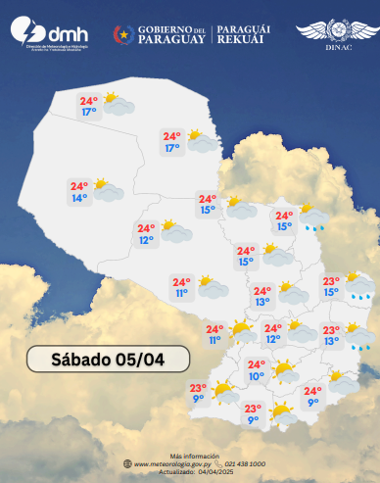 | 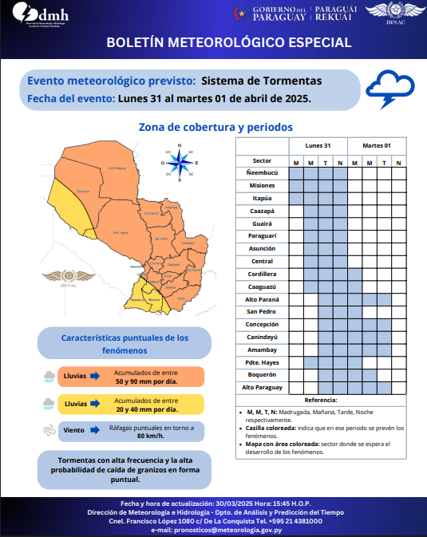 |  |  | 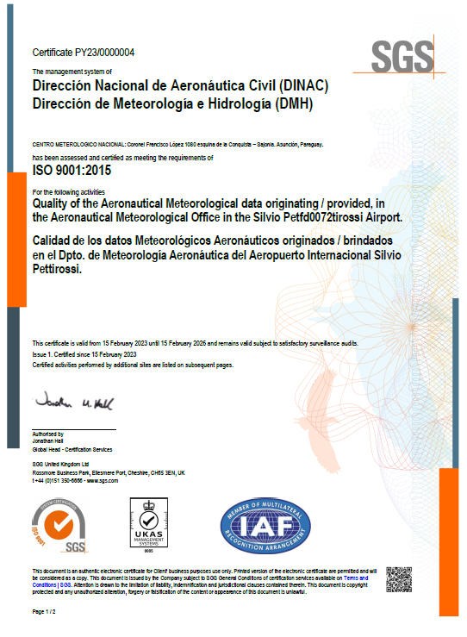

 |  | 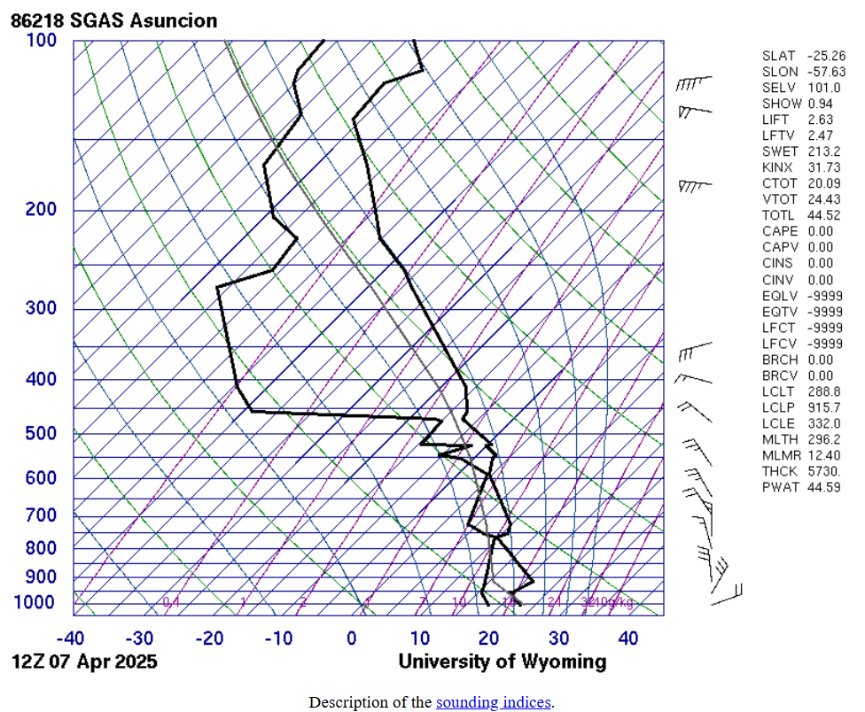 |  | 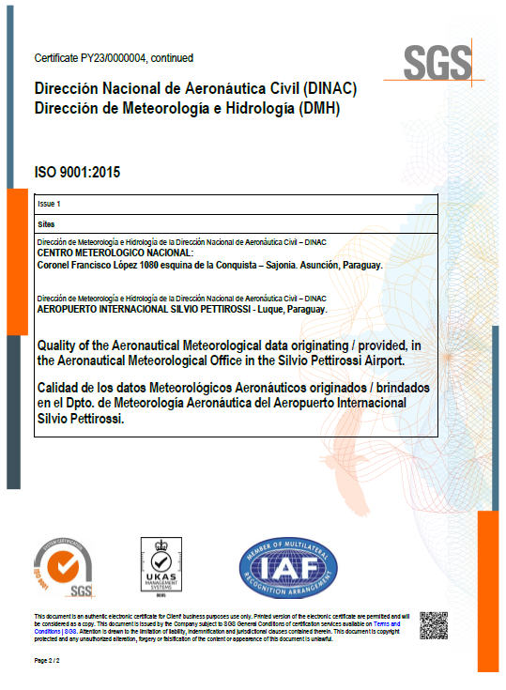

3.5 Contrataciones realizadas
ID | Objeto | Fecha de Contrato | Valor del Contrato | Proveedor Adjudicado | Estado (Ejecución - Finiquitado) | Enlace DNCP
448,652 | LICITACIÓN PUBLICA NACIONAL Nº 45/2024 “ADQUISICION DE EQUIPOS DE SEGURIDAD PARA EL AISP | 9-Jan-25 | 6,767,500,000 | OMNI S.A | EJECUCIÓN | https://www.contrataciones.gov.py/licitaciones/adjudicacion/1efc1557-914b-6492-af54-17562f31b68e/resumen-adjudicacion.html
448,652 | LICITACIÓN PUBLICA NACIONAL Nº 45/2024 “ADQUISICION DE EQUIPOS DE SEGURIDAD PARA EL AISP | 9-Jan-25 | 439,983,505 | OMNI S.A | EJECUCIÓN | https://www.contrataciones.gov.py/licitaciones/adjudicacion/1efc1557-914b-6492-af54-17562f31b68e/resumen-adjudicacion.html
448,652 | LICITACIÓN PUBLICA NACIONAL Nº 45/2024 “ADQUISICION DE EQUIPOS DE SEGURIDAD PARA EL AISP | 9-Jan-25 | 6,869,356,252 | FUNCIÓN DIGITAL PARAGUAY S.A | EJECUCIÓN | https://www.contrataciones.gov.py/licitaciones/adjudicacion/1efc1557-914b-6492-af54-17562f31b68e/resumen-adjudicacion.html
448,532 | LICITACIÓN PUBLICA NACIONAL N° 23/2024 "ADQUISICION DE PUENTES DE ABORDAJE DE PASAJEROS PARA EL AISP". | 4-Feb-25 | 13,873,860,000 | MARESAGA S.R.L. | EJECUCIÓN | https://www.contrataciones.gov.py/licitaciones/adjudicacion/1efa29ff-1c59-63c2-b0b0-53248e65c0f9/resumen-adjudicacion.html
456,010 | LICITACIÓN PUBLICA NACIONAL Nº 81/2024 “CONSTRUCCIÓN DE ESTACIÓN DE BOMBEROS (SEI) – AEROPUERTO DE ENCARNACIÓN” | 5-Feb-25 | 734,662,919 | GREGORIO VERA JARA | EJECUCIÓN | https://www.contrataciones.gov.py/licitaciones/adjudicacion/1efa8447-0478-6d96-ba8b-05acb1bcd99f/resumen-adjudicacion.html
455,095 | LICITACIÓN PUBLICA NACIONAL Nº 77/2024 “CONSTRUCCIÓN Y REMODELACIÓN DEL ÁREA DE EMBARQUE” | 19-Feb-25 | 15,632,673,490 | TECNOEDIL S.A. CONSTRUCTORA | EJECUCIÓN | https://www.contrataciones.gov.py/licitaciones/adjudicacion/1efde689-41b3-6aa6-ad89-37c7ddc95096/resumen-adjudicacion.html
448,198 | LICITACION PUBLICA NACIONAL N° 18/2024 "MANTENIMIENTO, REMODELACION DE BAÑOS, CIELORRASO Y PROVISION DE SECA MANOS" | 11-Feb-25 | 2,249,422,900 | EN OBRAS DEL ING. NELSON FEDERICO SEGOVIA | EJECUCIÓN | https://www.contrataciones.gov.py/licitaciones/adjudicacion/1efe4ab9-41fc-6848-8d72-e766732da52c/resumen-adjudicacion.html
448,198 | LICITACION PUBLICA NACIONAL N° 18/2024 "MANTENIMIENTO, REMODELACION DE BAÑOS, CIELORRASO Y PROVISION DE SECA MANOS" | 11-Feb-25 | 737,860,100 | EN OBRAS DEL ING. NELSON FEDERICO SEGOVIA | EJECUCIÓN | https://www.contrataciones.gov.py/licitaciones/adjudicacion/1efe4ab9-41fc-6848-8d72-e766732da52c/resumen-adjudicacion.html
448,198 | LICITACION PUBLICA NACIONAL N° 18/2024 "MANTENIMIENTO, REMODELACION DE BAÑOS, CIELORRASO Y PROVISION DE SECA MANOS" | 11-Feb-25 | 76,800,000 | CX CONSTRUCCIONES S.A. | EJECUCIÓN | https://www.contrataciones.gov.py/licitaciones/adjudicacion/1efe4ab9-41fc-6848-8d72-e766732da52c/resumen-adjudicacion.html
448,214 | MENOR CUANTÍA NACIONAL Nº 32/2024 “MANTENIMIENTO PREVENTIVO Y CORRECTIVO DE ASCENSORES Y OTROS DEL AISP Y AIG” | 4-Mar-25 | 300,000,000 | RENFE S.A. | EJECUCIÓN | https://www.contrataciones.gov.py/licitaciones/adjudicacion/1ef76b7b-f78f-6b52-bb9f-df5acc6861a5/resumen-adjudicacion.html
458,808 | LICITACION PUBLICA NACIONAL N° 01/2025 "MANTENIMIENTO PREVENTIVO Y CORRECTIVO DE EQUIPOS TLD-SAT. AISP AD REFERENDUM" | 21-Mar-25 | 3,000,000,000 | CANTERO S.A. | EJECUCIÓN | https://www.contrataciones.gov.py/licitaciones/adjudicacion/1efdfcf3-e08d-6a98-b0dc-457dbb31ecae/resumen-adjudicacion.html
448,536 | LICITACIÓN PUBLICA NACIONAL N° 20/2024 "ADQUISICION DE CINTA CARRUSEL DEL ESPIGÓN SUR AISP | 28-Feb-25 | 5,500,000,000 | MARESAGA S.R.L., | EJECUCIÓN | https://www.contrataciones.gov.py/licitaciones/adjudicacion/1efa8029-9c62-6a7a-bd23-0d5c6c5b617f/resumen-adjudicacion.html
448,292 | MENOR CUANTÍA NACIONAL Nº 59/2024 “MANTENIMIENTO PREVENTIVO Y CORRECTIVO DE ASCENSORES OTIS” | 4-Mar-25 | 80,000,000 | RENFE S.A. | EJECUCIÓN | https://www.contrataciones.gov.py/licitaciones/adjudicacion/1eff0548-6d03-61c8-b793-75b20ade95a0/resumen-adjudicacion.html
448,558 | LICITACIÓN PUBLICA NACIONAL N° 28/2024 "ADQUISICIÓN DE EQUIPOS INFORMÁTICOS Y OTROS”. | 14-Mar-25 | 463,663,008 | TIAXIOM S.A | EJECUCIÓN | https://www.contrataciones.gov.py/licitaciones/adjudicacion/1efa82bc-22e1-69e0-90d1-37c010110a62/resumen-adjudicacion.html
448,558 | LICITACIÓN PUBLICA NACIONAL N° 28/2024 "ADQUISICIÓN DE EQUIPOS INFORMÁTICOS Y OTROS | 7-Mar-25 | 2,681,200 | EMPRENDIMIENTOS DEL SUR S.A | EJECUCIÓN | https://www.contrataciones.gov.py/licitaciones/adjudicacion/1efa82bc-22e1-69e0-90d1-37c010110a62/resumen-adjudicacion.html
448,558 | LICITACIÓN PUBLICA NACIONAL N° 28/2024 "ADQUISICIÓN DE EQUIPOS INFORMÁTICOS Y OTROS | 7-Mar-25 | 468,090,000 | PARASOFT S.R.L. | EJECUCIÓN | https://www.contrataciones.gov.py/licitaciones/adjudicacion/1efa82bc-22e1-69e0-90d1-37c010110a62/resumen-adjudicacion.html
448,558 | LICITACIÓN PUBLICA NACIONAL N° 28/2024 "ADQUISICIÓN DE EQUIPOS INFORMÁTICOS Y OTROS | 7-Mar-25 | 5,311,200 | EMPRENDIMIENTOS DEL SUR S.A | EJECUCIÓN | https://www.contrataciones.gov.py/licitaciones/adjudicacion/1efa82bc-22e1-69e0-90d1-37c010110a62/resumen-adjudicacion.html
448,558 | LICITACIÓN PUBLICA NACIONAL N° 28/2024 "ADQUISICIÓN DE EQUIPOS INFORMÁTICOS Y OTROS | 10-Mar-25 | 24,262,000 | DTA SYSTEMS S.A. EMISORA DE CAPITAL ABIERTO | EJECUCIÓN | https://www.contrataciones.gov.py/licitaciones/adjudicacion/1efa82bc-22e1-69e0-90d1-37c010110a62/resumen-adjudicacion.html
448,558 | LICITACIÓN PUBLICA NACIONAL N° 28/2024 "ADQUISICIÓN DE EQUIPOS INFORMÁTICOS Y OTROS | 7-Mar-25 | 7,385,500 | EMPRENDIMIENTOS DEL SUR S.A | EJECUCIÓN | https://www.contrataciones.gov.py/licitaciones/adjudicacion/1efa82bc-22e1-69e0-90d1-37c010110a62/resumen-adjudicacion.html
448,558 | LICITACIÓN PUBLICA NACIONAL N° 28/2024 "ADQUISICIÓN DE EQUIPOS INFORMÁTICOS Y OTROS | 13-Mar-25 | 160,000,000 | CELEXX S.A. | EJECUCIÓN | https://www.contrataciones.gov.py/licitaciones/adjudicacion/1efa82bc-22e1-69e0-90d1-37c010110a62/resumen-adjudicacion.html
448,558 | LICITACIÓN PUBLICA NACIONAL N° 28/2024 "ADQUISICIÓN DE EQUIPOS INFORMÁTICOS Y OTROS | 7-Mar-25 | 11,376,000 | PARASOFT S.R.L. | EJECUCIÓN | https://www.contrataciones.gov.py/licitaciones/adjudicacion/1efa82bc-22e1-69e0-90d1-37c010110a62/resumen-adjudicacion.html
448,558 | LICITACIÓN PUBLICA NACIONAL N° 28/2024 "ADQUISICIÓN DE EQUIPOS INFORMÁTICOS Y OTROS | 13-Mar-25 | 170,000,000 | CELEXX S.A. | EJECUCIÓN | https://www.contrataciones.gov.py/licitaciones/adjudicacion/1efa82bc-22e1-69e0-90d1-37c010110a62/resumen-adjudicacion.html
448,558 | LICITACIÓN PUBLICA NACIONAL N° 28/2024 "ADQUISICIÓN DE EQUIPOS INFORMÁTICOS Y OTROS | 10-Mar-25 | 7,800,000 | DARIO RENE OLMEDO BENITEZ | EJECUCIÓN | https://www.contrataciones.gov.py/licitaciones/adjudicacion/1efa82bc-22e1-69e0-90d1-37c010110a62/resumen-adjudicacion.html
448,558 | LICITACIÓN PUBLICA NACIONAL N° 28/2024 "ADQUISICIÓN DE EQUIPOS INFORMÁTICOS Y OTROS | 7-Mar-25 | 11,973,000 | PARASOFT S.R.L. | EJECUCIÓN | https://www.contrataciones.gov.py/licitaciones/adjudicacion/1efa82bc-22e1-69e0-90d1-37c010110a62/resumen-adjudicacion.html
448,558 | LICITACIÓN PUBLICA NACIONAL N° 28/2024 "ADQUISICIÓN DE EQUIPOS INFORMÁTICOS Y OTROS | 7-Mar-25 | 22,200,000 | EMPRENDIMIENTOS DEL SUR S.A | EJECUCIÓN | https://www.contrataciones.gov.py/licitaciones/adjudicacion/1efa82bc-22e1-69e0-90d1-37c010110a62/resumen-adjudicacion.html
448,558 | LICITACIÓN PUBLICA NACIONAL N° 28/2024 "ADQUISICIÓN DE EQUIPOS INFORMÁTICOS Y OTROS | 7-Mar-25 | 17,072,000 | EMPRENDIMIENTOS DEL SUR S.A | EJECUCIÓN | https://www.contrataciones.gov.py/licitaciones/adjudicacion/1efa82bc-22e1-69e0-90d1-37c010110a62/resumen-adjudicacion.html
448,558 | LICITACIÓN PUBLICA NACIONAL N° 28/2024 "ADQUISICIÓN DE EQUIPOS INFORMÁTICOS Y OTROS | 10-Mar-25 | 23,920,000 | DARIO RENE OLMEDO BENITEZ | EJECUCIÓN | https://www.contrataciones.gov.py/licitaciones/adjudicacion/1efa82bc-22e1-69e0-90d1-37c010110a62/resumen-adjudicacion.html
448,301 | LICITACIÓN PUBLICA NACIONAL N° 63/2024 " MANTENIMIENTO PREVENTIVO Y ADQUISICIÓN DE COMPONENTES DE LA RED DE ESTACIONES METEOROLÓGICAS" | 5-Mar-25 | 414,184,150 | TECH ENTERPRISE S.A. | EJECUCIÓN | https://www.contrataciones.gov.py/licitaciones/adjudicacion/1efa83e9-b9f3-61ca-91e2-fb75525c5b1a/resumen-adjudicacion.html
448,301 | LICITACIÓN PUBLICA NACIONAL N° 63/2024 " MANTENIMIENTO PREVENTIVO Y ADQUISICIÓN DE COMPONENTES DE LA RED DE ESTACIONES METEOROLÓGICAS" | 10-Mar-25 | 69,563,070 | EBERHARD LEWKOWITZ S.R.L. | EJECUCIÓN | https://www.contrataciones.gov.py/licitaciones/adjudicacion/1efa83e9-b9f3-61ca-91e2-fb75525c5b1a/resumen-adjudicacion.html
448,301 | LICITACIÓN PUBLICA NACIONAL N° 63/2024 " MANTENIMIENTO PREVENTIVO Y ADQUISICIÓN DE COMPONENTES DE LA RED DE ESTACIONES METEOROLÓGICAS" | 10-Mar-25 | 105,565,412 | EBERHARD LEWKOWITZ S.R.L. | EJECUCIÓN | https://www.contrataciones.gov.py/licitaciones/adjudicacion/1efa83e9-b9f3-61ca-91e2-fb75525c5b1a/resumen-adjudicacion.html
448,300 | MENOR CUANTIIA NACIONAL N° 66/24 "MANTENIMINETO PREVENTIVO Y ADQUISICION DE SENSORES PARA ESTACIONES DE USO HIDRO-GEOLOGIAS" | 11-Mar-25 | 36,534,503 | TECH ENTERPRISE S.A. | EJECUCIÓN | https://www.contrataciones.gov.py/licitaciones/adjudicacion/1efa1081-4672-674a-bb64-975b9a96bbc6/resumen-adjudicacion.html
448,376 | MENOR CUANTÍA NACIONAL N° 90/2024 “AUDITORIA EXTERNA IMPOSITIVA Y REVISIÓN ESPECIAL SOBRE PROCESOS Y REPORTES FINANCIEROS DE RENDICIONES Y RECAUDACIONES – PERIODO 01/01/2024 AL 31/12/2024" | 17-Mar-25 | 50,000,000 | PCG AUDITORES CONSULTORES | EJECUCIÓN | https://www.contrataciones.gov.py/licitaciones/adjudicacion/1efe2f12-eae2-6420-a38e-6f6f9d79e4d6/resumen-adjudicacion.html
448,219 | LICITACIÓN PUBLICA NACIONAL Nº 62/2024 “MANTENIMIENTO Y REPARACIÓN DE OFICINAS DE LA DMH” | 17-Mar-25 | 561,011,872 | EM CONSTRUCCIONES DE ERICO DAVID MEAURIO ALONSO | EJECUCIÓN | https://www.contrataciones.gov.py/licitaciones/adjudicacion/1efa82ea-d259-6764-9fa0-a5b17b88b0d0/resumen-adjudicacion.html
448,509 | LICITACIÓN PUBLICA NACIONAL N° 16/2024 “REMODELACIÓN Y CONSTRUCCIONES VARIAS DEL AISP | 18-Mar-25 | 842,812,797 | MES INGENIERIA S,A, | EJECUCIÓN | https://www.contrataciones.gov.py/licitaciones/adjudicacion/1efa80b2-4968-6020-8b65-5d0f7b30b5d1/resumen-adjudicacion.html
459,659 | LICITACIÓN PUBLICA NACIONAL N° 02/2025 “MANTENIMIENTO PREVENTIVO Y CORRECTIVO DE CARROS BOMBA OSHKOSH DEL AISP Y EL AIG " | 17-Mar-25 | 1,200,000,000 | CANTERO S.A. | EJECUCIÓN | https://www.contrataciones.gov.py/licitaciones/adjudicacion/1eff2ad4-56a6-616c-8d9c-33d30f781c93/resumen-adjudicacion.html
448,269 | MENOR CUANTÍA NACIONAL N° 79/2024 “SERVICIO DE MANTENIMIENTO Y ACTUALIZACIÓN DE LA FO DE LA RED | 18-Mar-25 | 237,711,280 | TES INGENIERIA DE DIEGO RODRIGUEZ | EJECUCIÓN | https://www.contrataciones.gov.py/licitaciones/adjudicacion/1efa73d1-8832-60c8-99fd-8f121bad96ab/resumen-adjudicacion.html
459,659 | LICITACIÓN PUBLICA NACIONAL N° 02/2025 “MANTENIMIENTO PREVENTIVO Y CORRECTIVO DE CARROS BOMBA OSHKOSH DEL AISP Y EL AIG " | 18-Mar-25 | 2,000,000,000 | REGIMIENTO 8 S.A. | EJECUCIÓN | https://www.contrataciones.gov.py/licitaciones/adjudicacion/1eff2ad4-56a6-616c-8d9c-33d30f781c93/resumen-adjudicacion.html
456,475 | MENOR CUANTÍA NACIONAL N° 108/2024 “CONTRATACIÓN DE SERVICIO DE AUDITORIA EXTERNA DEL PROCESO DE PAGO Y LLAMADOS LICITATORIOS" | 18-Mar-25 | 20,000,000 | BAKER TILLY PARAGUAY | EJECUCIÓN | https://www.contrataciones.gov.py/licitaciones/adjudicacion/1eff51f0-f45a-69ce-8e59-17ba0e77d1ae/resumen-adjudicacion.html
448,371 | MENOR CUANTÍA NACIONAL N° 83/2024 “SERVICIO DE CONSULTORÍA DE ASISTENCIA TÉCNICA Y CAPACITACIÓN PARA EL MANTENIMIENTO Y MEJORA CONTINUA DEL SISTEMA DE CALIDAD ISO 9001:2015 DEL INAC " | 26-Mar-25 | 66,000,000 | EXEC CONSULTORES | EJECUCIÓN | https://www.contrataciones.gov.py/licitaciones/adjudicacion/1eff4665-fae4-6268-8c85-816117795596/resumen-adjudicacion.html
ESTADO DE CONTRATOS 1er TRIMESTRE 2025
 | Estado (Ejecución - Finiquitado)
EJECUCIÓN | 39
FINIQUITADO | 0
3.6 Ejecución Financiera
Objeto de Gasto |  | Descripción | Presupuestado | Ejecutado Primer Trimestre | Saldos | Evidencia (Enlace Ley 5189)
100 |  | SERVICIOS PERSONALES | 170,528,823,447 | 35,337,239,640 | 135,191,583,807 | http://www.dinac.gov.py/v3/index.php/transparencia-y-anticorrupcion-dinac/informacion-publica-ley-5189-2014
 | 110 | REMUNERACIONES BASICAS | 104,952,087,305 | 21,688,459,671 | 83,263,627,634
 | 120 | REMUNERACIONES TEMPORALES | 3,901,600,000 | 677,100,000 | 3,224,500,000
 | 130 | ASIGNACIONES COMPLEMENTARIAS | 37,638,569,663 | 8,013,974,951 | 29,624,594,712
 | 140 | PERSONAL CONTRATADO | 21,094,084,013 | 4,911,128,668 | 16,182,955,345
 | 190 | OTROS GASTOS DEL PERSONAL | 2,942,482,466 | 46,576,350 | 2,895,906,116
200 |  | SERVICIOS NO PERSONALES | 116,707,706,430 | 4,783,644,253 | 111,924,062,177
 | 210 | SERVICIOS BASICOS | 10,078,035,524 | 1,153,415,938 | 8,924,619,586
 | 220 | TRANSPORTE Y ALMACENAJE | 535,500,000 | 1,848,636 | 533,651,364
 | 230 | PASAJES Y VIATICOS | 6,012,762,979 | 524,079,379 | 5,488,683,600
 | 240 | GASTOS POR SERVICIO DE ASEO, MANTENIMIENTO Y REPARACIONES | 65,749,374,305 | 595,624,811 | 65,153,749,494
 | 250 | ALQUILERES Y DERECHOS | 4,639,562,000 | 280,500,000 | 4,359,062,000
 | 260 | SERVICIOS TECNICOS Y PROFESIONALES | 26,300,119,800 | 1,776,010,867 | 24,524,108,933
 | 280 | OTROS SERVICIOS EN GENERAL | 1,099,100,000 | 228,992,458 | 870,107,542
 | 290 | SERVICIOS DE CAPACITACION Y ADIESTRAMIENTO | 2,293,251,822 | 223,172,164 | 2,070,079,658
300 |  | BIENES DE CONSUMO E INSUMOS | 21,461,306,283 | 930,866,513 | 20,530,439,770
 | 310 | PRODUCTOS ALIMENTICIOS | 358,014,900 | 21,163,961 | 336,850,939
 | 320 | TEXTILES Y VESTUARIOS | 1,271,657,200 | 0 | 1,271,657,200
 | 330 | PRODUCTOS DE PAPEL, CARTON E IMPRESOS | 566,194,729 | 6,536,180 | 559,658,549
 | 340 | BIENES DE CONSUMODE OFICINAS E INSUMOS | 9,473,213,969 | 159,186,767 | 9,314,027,202
 | 350 | PRODUCTOS E INSTRUMENTOS QUIMICOS Y MEDICINALES | 985,086,225 | 15,094,363 | 969,991,862
 | 360 | COMBUSTIBLES Y LUBRICANTES | 5,094,093,931 | 666,260,674 | 4,427,833,257
 | 390 | OTROS BIENES DE CONSUMO | 3,713,045,329 | 62,624,568 | 3,650,420,761
400 |  | BIENES DE CAMBIO | 0 | 0 | 0
500 |  | INVERSION FISICA | 274,342,269,700 | 12,341,049,987 | 262,001,219,713
 | 510 | ADQUISICION DE INMUEBLES | 0 | 0 | 0
 | 520 | CONSTRUCCIONES | 88,309,535,660 | 0 | 88,309,535,660
 | 530 | ADQUISICION DE MAQUINARIAS, EQUIPOS Y HERRAMIENTAS EN GENERAL | 155,606,925,508 | 12,341,049,987 | 143,265,875,521
 | 540 | ADQUISICION DE EQUIPOS DE OFICINA Y COMPUTACION | 17,080,464,532 | 0 | 17,080,464,532
 | 550 | ADQUISICION DE EQUIPOS MILITARES Y DE SEGURIDAD | 0 | 0 | 0
 | 570 | ADQUISICION DE ACTIVOS INTANGIBLES | 11,445,344,000 | 0 | 11,445,344,000
 | 590 | OTROS GASTOS DE INVERSION Y REPARACION MAYORES | 1,900,000,000 | 0 | 1,900,000,000
800 |  | TRANSFERENCIAS | 39,002,120,740 | 8,026,600,578 | 30,975,520,162
 | 810 | TRANSFERENCIAS CONSOLIDABLES CORRIENTES AL SECTOR PUBLICO | 30,000,000,000 | 6,000,000,000 | 24,000,000,000
 | 830 | OTRAS TRANSFERENCIAS CORRIENTES AL SECTOR PÚBLICO O PROVADO | 240,000,000 | 0 | 240,000,000
 | 840 | TRANSFERENCIAS CORRIENTES AL SECTOR PRIVADO | 2,249,219,000 | 239,490,000 | 2,009,729,000
 | 850 | TRANSFERENCIAS CORRIENTES AL SECTOR EXTERNO | 6,512,901,740 | 1,787,110,578 | 4,725,791,162
900 |  | OTROS GASTOS | 26,416,931,059 | 1,489,862,402 | 24,927,068,657
 | 910 | PAGO DE IMPUESTOS, TASAS, GASTOS JUDICIALES Y OTROS | 26,216,931,059 | 1,371,810,462 | 24,845,120,597
 | 920 | DEVOLUCION DE IMPUESTOS Y OTROS INGRESOS NO TRIBUTARIOS | 200,000,000 | 118,051,940 | 81,948,060
 | 960 | DEUDAS PENDIENTES DE PAGO DE GASTOS CORRIENTES DE EJERCICIOS | 0 | 0 | 0
TOTAL GENERAL |  |  | 648,459,157,659 | 62,909,263,373 | 585,549,894,286
EJECUCION FINANCIERA 1º TRIMESTRE 2025
SERVICIOS PERSONALES | 35337239640
SERVICIOS NO PERSONALES | 4783644253
BIENES DE CONSUMO E INSUMOS | 930866513
BIENES DE CAMBIO | 0
INVERSION FISICA | 12341049987
TRANSFERENCIAS | 8026600578
OTROS GASTOS | 1489862402
EJECUCION 1º TRIMESTRE 2025
 | 1º TRIMESTRE | 2º TRIMESTRE
SERVICIOS PERSONALES | 0 | 35,337,239,640
SERVICIOS NO PERSONALES | 0 | 4,783,644,253
BIENES DE CONSUMO E INSUMOS | 0 | 930,866,513
INVERSION FISICA | 0 | 12,341,049,987
TRANSFERENCIAS | 0 | 8,026,600,578
OTROS GASTOS | 0 | 1,489,862,402
4- PARTICIPACIÓN CIUDADANA
4.1. Canales de Participación Ciudadana existentes a la fecha.
DIRECCIÓN DE METEOROLOGÍA E HIDROLOGÍA
N° | Denominación | Descripción |  | Dependencia Responsable del Canal de Participación |  | Evidencia (Página Web, Buzón de SQR, Etc.)
2 | Línea baja operacional Centro Meteorológico Nacional | Línea telefónica 24/7 |  | Departamento de Análisis y Predicción del Tiempo |  | 214381151
3 | Línea baja operacional Aeropuerto Internacional Silvio Pettirossi. | Línea telefónica 24/7 |  | Departamento Meteorología Aeronáutica - AISP |  | 216882331
4 | Línea baja operacional Aeropuerto Internacional Guaraní | Línea telefónica 24/7 |  | Departamento Meteorología Aeronáutica - AIG |  | 214383302
DIRECCIÓN DE AEROPUERTOS
N° | Denominación | Descripción |  | Dependencia Responsable del Canal de Participación |  | Evidencia (Página Web, Buzón de SQR, Etc.)
1 | Buzón de Sugerencias y Reclamos del Aeropuerto Internacional Silvio Pettirossi | Implementado con relación a los servicios prestados por el AISP, para sus usuarios |  | Administración del Aeropuerto Internacional Silvio Pettirossi |  | Buzón obrante en el área - Documentación Administrativa
2 | Buzón de Sugerencias y Reclamos del Aeropuerto Internacionall Guarani | Implementado con relación a los servicios prestados por el AIG, para sus usuarios |  | Administración del Aeropuerto Internacional Guaraní |  | Buzón obrante en el área - Documentación Administrativa
3 | Buzón Suegerencias y Reclamos sobre los productos vinculados al Servicio de Información Aeronautica | Implementado con relación a los productos vinculados al Servicio de Información Aeronáutica |  | Dpto. de Servicio de Información Aeronáutica y Gerencia de Sistemas de Gestión de Calidad de la Dirección de Aeropuertos |  | FL-CAL-09 Registro de Reclamos y Sugerencias - Documentación Administrativa
4 | Encuenta de Satisfacción del Usuario de los productos vinculados al Servicio de Información Aeronautica | Implementado con relación a los productos vinculados al Servicio de Información Aeronáutica |  | Dpto. de Servicio de Información Aeronáutica y Gerencia de Sistemas de Gestión de Calidad de la Dirección de Aeropuertos |  | Encuesta Digital (Medicion Anual)
5 | Central telefonica del Aeropuerto Internacional Silvio Pettirossi. | Línea telefónica 24/7 para consulta de horarios de vuelo y atencion al usuario |  | Departamento de Atencion al Usuario del Aeropuerto Internacional Silvio Pettirossi |  | Lineas Telefónicas 021- 688-2000 021-688-2211
6 | Central telefonica del Aeropuerto Internacional Guarani. | Línea telefónica 24/7 para consulta de horarios de vuelo y atencion al usuario |  | Departamento de Atencion al Usuario del Aeropuerto Internacional Guarani |  | Linea Telefónica 061-597-3000
DIRECCIÓN DE AERONAUTICA
N° | Denominación | Descripción |  | Dependencia Responsable del Canal de Participación |  | Evidencia (Página Web, Buzón de SQR, Etc.)
1 | PARTICIPACION CIUDADANA | ENCUESTA DE SATISFACIÓN AL CLIENTE - SDNA |  | SUBDIRECCION DE NORMAS DE NAVEGACION AEREA |  | https://www.dinac.gov.py/v3/index.php/dinac/subdirecciones/sub-direccion-de-navegacion-aerea/item/2419-encuesta-de-satisfacion-al-cliente-gerencia-de-sistema-de-gestion-de-calidad
2 | PARTICIPACION CIUDADANA | REGISTRO DE RECLAMO - SDNA |  | SUBDIRECCION DE NORMAS DE NAVEGACION AEREA |  | https://www.dinac.gov.py/v3/index.php/dinac/subdirecciones/sub-direccion-de-navegacion-aerea/item/2417-registro-de-reclamo-gerencia-de-sistema-de-gestion-de-calidad
3 | PARTICIPACION CIUDADANA | ENCUESTA DE SATISFACIÓN AL CLIENTE - SAVSEC |  | SUBDIRECCION DE SEGURIDAD DE LA AVIACION CIVIL - SAVSEC |  | https://www.dinac.gov.py/v3/index.php/dinac/subdirecciones/sub-direccion-de-seguridad-de-la-aviacion-civil/item/2420-encuesta-de-satisfacion-al-cliente-gerencia-de-sistema-de-gestion-de-calidad-avsec
4 | PARTICIPACION CIUDADANA | REGISTRO DE RECLAMO - SAVSEC |  | SUBDIRECCION DE SEGURIDAD DE LA AVIACION CIVIL - SAVSEC |  | https://www.dinac.gov.py/v3/index.php/dinac/subdirecciones/sub-direccion-de-seguridad-de-la-aviacion-civil/item/2418-registro-de-reclamo-gerencia-de-sistema-de-gestion-de-calidad-avsec
5 | PARTICIPACION CIUDADANA | LISTADO DE AERÓDROMO HABILITADOS |  | GERENCIA DE NORMAS DE AERODROMOS Y AYUDAS TERRESTRES |  | http://www.dinac.gov.py/v3/index.php/dinac/direcciones/direccion-de-aeronautica/item/103-pistas-rurales
6 | PARTICIPACION CIUDADANA | REQUISITOS PARA OPERACIONES CON DRON |  | GERENCIA DE NORMAS DE NAVEGACION AEREA |  | http://www.dinac.gov.py/v3/index.php/dinac/direcciones/direccion-de-aeronautica/itemlist/category/174-drone
7 | PARTICIPACION CIUDADANA | PROCEDIMIENTO PARA PARACAIDISMO Y AFINES |  | GERENCIA DE NORMAS DE NAVEGACION AEREA |  | http://www.dinac.gov.py/v3/index.php/component/k2/item/2648-comunicado-procedimiento-para-lanzamiento-de-paracaidistas-y-afines
8 | PARTICIPACION CIUDADANA | COMUNICADO - TASAS PARA ACTIVIDADES AÉREAS VARIAS |  | GERENCIA DE NORMAS DE NAVEGACION AEREA |  | https://www.dinac.gov.py/v3/index.php/dinac/subdirecciones/sub-direccion-de-transporte-aereo/item/2789-comunicado-tasas-para-actividades-aereas-varias
DIRECCIÓN DE AEROPUERTOS
SECRETARÍA GENERAL
N° | Denominación | Descripción |  | Dependencia Responsable del Canal de Participación |  | Evidencia (Página Web, Buzón de SQR, Etc.)
1 | Resolución DINAC N° 667/2023 de fecha 16 de mayo de 2023. | Aprobación del Procedimiento Administrativo de Buzones Físicos y Digital de quejas, reclamos, sugerencias, reconocimientos y/o felicitaciones (QRSR) de la Dirección Nacional de Aeronáutica Civil |  | Coordinación MECIP - CGTIC - Secretaría General |  | Documentación Administrativa

COORDINACION GENERAL DE TALENTO HUMANO
Producto (actividades, materiales, insumos, etc) |  | Descripción |  | Dependencia | Enlace
1 | Buzon de quejas sugerencias y reclamos | Resolucion N° 667/2023 |  | Talento Humano | https://www.dinac.gov.py/v3/index.php/documentos1/item/2541-buzon-de-sugerencias-quejas-y-reclamos
4.2. Participación y difusión en idioma Guaraní
DIRECCIÓN DE METEOROLOGÍA E HIDROLOGÍA
Producto (actividades, materiales, insumos, etc) |  | Descripción |  | Fecha | Enlace
Página web institucional en guaraní. |  | Traducción de las cabeceras de página al idioma guaraní. |  | Operativo | www.meteorologia.gov.py

ASESORIA JURIDICA
Producto (actividades, materiales, insumos, etc) |  | Descripción |  | Fecha | Enlace
Página web institucional en guaraní. |  | Proximo a verificar la normativa vigente en materia de implementacion del idioma guarani, a los efectos de realizar los tramites de rigor |  | No aplica | No aplica
DIRECCIÓN DE AERONAUTICA
Producto (actividades, materiales, insumos, etc) |  | Descripción |  | Fecha | Enlace
PROCESO CERTIFICADO DE LA DAC |  | POLITICA Y OBJETIVO DE LA CALIDAD |  | 2023-04-12 | EN PROCESO
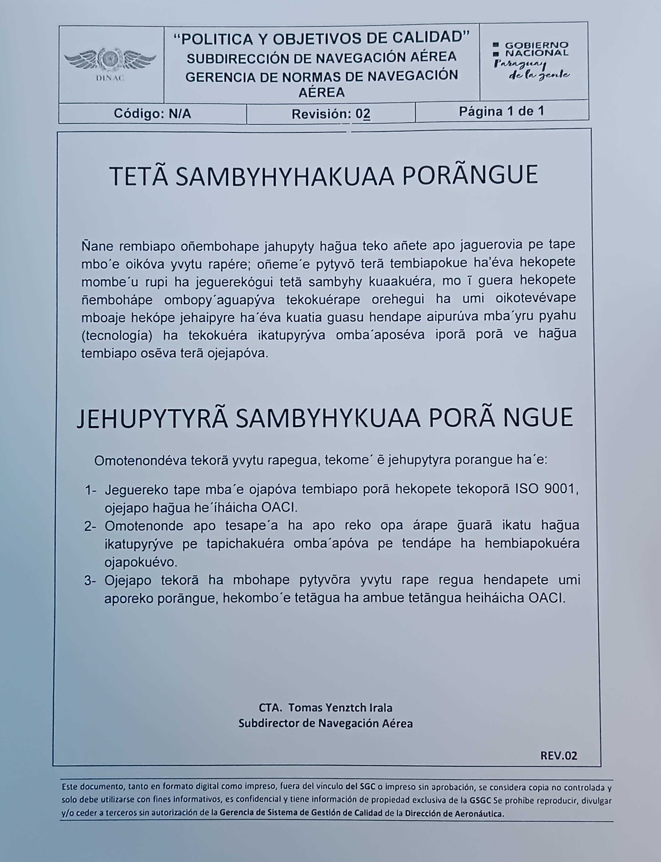
COORDINACION GENERAL DE TALENTO HUMANO
Producto (actividades, materiales, insumos, etc) |  | Descripción |  | Dependencia | Enlace
Concurso de Oposicion publico |  | Evaluacion de conocimientos (Examen en Guarani) |  | 15-Mar-23 | Hoja de Evaluacion

4.3 Diagnostico "The Integrity app"
Cantidad de funcionarios que completaron el diagnostico | Cantidad de mujeres | Cantidad de hombres | Descripción de las actividades realizadas en base a los resultados |  |  | Evidencia
En fecha: 19 y 20 de Setiembre del 2024, como segunda fase de implementación del componente en la DINAC, se realizó jornadas de inducción, acompañamiento y llenado en la Plataforma dirigido al Administrador, Gerentes y Jefes de Departamentos que ocupan cargos en el Aeropuerto Internacional Guarani de Minga Guazu - Departamento de Alto Parana, quienes se registraron en el sistema mediante un usuario y contraseña, utilizando su correo electronico personal asignado a cada servidor público, tomando como indicador los cargos descriptos en la nómina de funcionarios según las áreas aprobadas en el organigrama institucional con una expectativa de participación de un rango promedio de 30 funcionarios. Las preguntas relacionadas eran sobre Constitución Nacional, Ley N° 1626/2000, Manual de Rendición de Cuentas al Ciudadano, Norma 2015, Transparencia, Convenciones aprobadas y ratificadas por la República de Paraguay de Lucha contra la Corrupción, alcance de la SENAC, Código de Ética, Denuncias, Ley 1535/99, Conflicto de Intereses en la función Pública, Contrataciones públicas, ENIT, por citar algunos de temas de interes.

Observacion: Ultima actividad realizada inherente al punto. A la espera de nuevos lineamientos de la Contraloria General de la Republica CGR, sobre el componente.
5- INDICADORES MISIONALES DE RENDICIÓN DE CUENTAS AL CIUDADANO
5.1- Indicadores Misionales Identificados
Cantidad de indicadores |  | Descripción del Indicador misional |  | Enlace
DIRECCION DE METEOROLOGÍA E HIDROLOGÍA
1 |  | Estaciones Meteorológicas operando*100/Estaciones Meteorológicas Instaladas |  | https://www.meteorologia.gov.py/emas/
1 |  | Estaciones Hidrológicas operando*100/Estaciones Hidrológicas Instaladas |  | https://www.meteorologia.gov.py/nivel-rio/indexautomatica.php
DIRECCIÓN DE AERONÁUTICA - GERENCIA DE NORMAS DE NAVEGACIÓN AÉREA
1 | SEGURIDAD OPERACIONAL | ELABORAR NORMAS Y REGLAMENTOS PARA LOS SERVICIOS DE NAVEGACIÓN AÉREA, DE CONFORMIDAD CON LOS PROCEDIMIENTOS Y ESTÁNDARES DE LA CALIDAD, LA LEGISLACIÓN NACIONAL E INTERNACIONAL Y LAS RECOMENDACIONES DE LA OACI. |  | http://www.dinac.gov.py/v3/index.php/dinac/subdirecciones/sub-direccion-de-navegacion-aerea/item/2422-politica-y-objetivos-de-calidad-de-la-gnna]
2 | FOMENTAR SERVICIOS AÉREOS NACIONALES E INTERNACIONALES | ESTABLECER BASES DE IGUAL OPORTUNIDAD A UN COSTO COMPETITIVO, FACILITANDO A LAS LINEAS AEREAS EL DISEÑO DE SUS RUTAS. |  | http://www.dinac.gov.py/v3/index.php/dinac/subdirecciones/sub-direccion-de-transporte-aereo
3 | CUMPLIMINETO DE COMPETENCIAS TECNICAS AERONAUTICAS | ESTABLECER LA NORMATIVA QUE PERMITA LA OPERACIÓN Y EL DESARROLLO DEL SECTOR AERONÁUTICO NACIONAL, FISCALIZANDO EFICAZMENTE EL CUMPLIMIENTO DE LAS OPERACIONES Y AERONAVEGABILIDAD DE LA AVIACIÓN GENERAL, COMERCIAL Y CERTIFICACIÓN DE EXPLOTADORES DE SERVICIOS AÉREOS. APLICANDO LOS PROGRAMAS DE PREVENCIÓN CORRESPONDIENTES |  | http://www.dinac.gov.py/v3/index.php/dinac/subdirecciones/sub-direccion-de-normas-de-vuelo/item/57-subdireccion-de-normas-de-vuelo
4 | SEGURIDAD DE LA AVIACIÓN CIVIL | ELABORA, APLICA, AUDITA Y VIGILA EL CUMPLIMIENTO DE LAS NORMAS, MÉTODOS Y PROCEDIMIENTOS PARA SALVAGUARDAR A LA AVIACIÓN CIVIL CONTRA ACTOS DE INTERFERENCIA ILÍCITA, TENIENDO PRESENTE LA SEGURIDAD, REGULARIDAD Y LA EFICACIA DE LOS VUELOS. |  | http://www.dinac.gov.py/v3/index.php/dinac/subdirecciones/sub-direccion-de-seguridad-de-la-aviacion-civil
DIRECCION DE AEROPUERTO
1 | TB - CAL - 01 (12 indicadores) | Indicadores de los Procesos Generales del Sistema de Gestión de Calidad del Servicio de información Aeronáutica |  | Frecuencia de medición anual - ultima medición 2022. No se cuentan con mediciones en el periodo solicitado.
DIRECCION DE METEOROLOGÍA E HIDROLOGÍA
5 |  | Comisiones de servicio, asesoramiento MADES, relevamiento, mantenimiento de estaciones hidrologicos y visualizacion de datos |  | https://drive.google.com/drive/folders/1D6H5XWsrXc44sBdW87j1G41PR0Z-V6kx?usp=sharing
1 |  | Inspeccion, verificacion de funcionamiento y recuperacion de datos semanal de punto de control hidrologico de Arroyo Mburicao |  | https://drive.google.com/drive/folders/1D6H5XWsrXc44sBdW87j1G41PR0Z-V6kx?usp=sharing
1 |  | Captación de datos hidrológicos en convenio con DMH-DINAC |  | https://www.meteorologia.gov.py/nivel-rio/vermas_convencional.php?code=2000086029
5.2 Gestión de Riesgos de Corrupción
Ambito de Aplicación | Cantidad de Riesgos detectados | Descripción del Riesgo de corrupción |  | Medidas de mitigación | Enlace Evidencias
Dirección de Aeronáutica - DINAC | 4 | Supuestos de irregularidades en el proceso de Normar, Certificar, Vigilar y Sancionar en los Sub Procesos de: 1) Gestión de Establecimiento y publicación de regulaciones, de conformidad a la Ley N° 1880/02 y los Anexos al Convenio de Chicago. 2) Gestión de las solicitudes de certificación de los usuarios, de conformidad a los reglamentos y procedimientos vigentes. 3) Gestión de la ejecución del Plan de Vigilancia definido por cada sector regulador debidamente aprobado. 4) Gestión de antecedentes del evento de conformidad al DINAC R1100 y la Res. N° 790/13 |  | Plan de Mejoramiento para 1) Implementar un sistema de control efectivo y eficiente de la gestión de la revisión y actualización de las regulaciones. 2) Monitorear el proceso y personal responsable desde la recepción de la propuesta de enmienda hasta la publicación en la página web de la DINAC de la reglamentación. 3) Implementar un sistema de control efectivo y eficiente en cada fase del proceso de certificación. 4) Monitorear el proceso de selección de los funcionarios que integran el equipo certificador. 5) Mejorar los controles sobre la veracidad de la información presentada por el usuario. | 1) Resolución N° 2033 Por el cual se aprobó el Mapa de Riesgo de Corrupción de la DINAC, en el marco de la implementación del Componente de Gestión de Riesgo de Corrupción conforme al marco legal vigente en la materia. 2) Reporte de Monitoreo y Seguimiento realizado por la Auditoría Interna en el marco de la implementación del Componente de Riesgo de Corrupción del proceso crítico seleccionado en el Mapa de Riesgo de Corrupción aprobado por Resolución DINAC N° 2033/2022. 3) Actuaciones y Diligencias Administrativas: http://www.dinac.gov.py/v3/index.php/transparencia-y-anticorrupcion-dinac/gestion-de-riesgos-de-corrupcion
6- GESTIÓN DE DENUNCIAS
6.1.Gestión de denuncias de corrupción
Ticket Numero | Fecha Ingreso | Descripción |  | Estado | Enlace Portal de Denuncias de la SENAC
Traslado fisico de servidores de la SENAC a la sede de la CGR. Los portales web de la anterior SENAC no estan operativos hasta nuevo aviso
CGR: El órgano rector y coordinador del régimen de integridad, transparencia y prevención de la corrupción es la Contraloría General de la Republica en adelante CGR, en el marco de sus funciones y atribuciones constitucionales y legales, de conformidad a lo dispuesto en la Ley Nº 7389/2024,

7- CONTROL INTERNO Y EXTERNO
7.1 Informes de Auditorias Internas y Auditorías Externas en el Trimestre
Auditorias Financieras
Nro. Informe | Fecha | Descripción |  |  | Evidencia (Enlace Ley 5282/14)
Memorándum A.F. Nº 08/24 | 26-Mar-24 | Informe de Arqueos de Cajas Perceptoras correspondiente al mes de Marzo 2024. |  |  | http://www.dinac.gov.py/v3/index.php/transparencia-y-anticorrupcion-dinac/ley-5282-14-art-8-acceso-a-la-informacion-publica
Memorándum A.F. Nº 09/24 | 26-Mar-24 | Informe de Arqueos de Fondo Fijo correspondientes al mes de Marzo 2024.
Auditorias de Gestión
Nro. Informe | Fecha | Descripción |  |  | Evidencia (Enlace Ley 5282/14)
A.G. 01/2024 | 06/03/2024 | Control de Inventario de Insumos - Departamento de Almacenes - Ejercicio Fiscal 2023 |  |  | http://www.dinac.gov.py/v3/index.php/transparencia-y-anticorrupcion-dinac/ley-5282-14-art-8-acceso-a-la-informacion-publica
A.G. 03/2024 | 28-Feb-24 | Evaluación Evidencias cargadas en el Sistema de Evaluación MECIP de la AGPE - Ejercicio 2023 |  |  | http://www.dinac.gov.py/v3/index.php/transparencia-y-anticorrupcion-dinac/ley-5282-14-art-8-acceso-a-la-informacion-publica
Memorándum AG Nº 08/24 | 18-Mar-24 | Remisión de Arqueo de Cajas Perceptoras y Arqueo de Fondo Fijo correspondiente al Mes de Febrero 2024. |  |  | http://www.dinac.gov.py/v3/index.php/transparencia-y-anticorrupcion-dinac/ley-5282-14-art-8-acceso-a-la-informacion-publica
(Puede complementar información aquí y apoyarse en gráficos ilustrativos)
Auditorías Externas
Nro. Informe | Fecha | Descripción |  |  | Evidencia (Enlace Ley 5282/14)
Informe sobre recomendaciones de Aspectos Trbutarios. Informe de seguridad razonable sobre el estado de declaración sobre impuestos administrados por la Subsecretaría de Estado de Tributación. |  |  |  |  | http://www.dinac.gov.py/v3/index.php/transparencia-y-anticorrupcion-dinac/ley-5282-14-art-8-acceso-a-la-informacion-publica
Otros tipos de Auditoria
Nro. Informe | Fecha | Descripción |  |  | Evidencia (Enlace Ley 5282/14)
Cabe resaltar que durante el primer trimestre del ejercicio 2024, en esta Unidad de Control no se han realizado otros tipos de auditorias. |  |  |  |  | http://www.dinac.gov.py/v3/index.php/transparencia-y-anticorrupcion-dinac/ley-5282-14-art-8-acceso-a-la-informacion-publica
(Puede complementar información aquí y apoyarse en gráficos ilustrativos)
Planes de Mejoramiento elaborados en el Trimestre
Nro. | Fecha | Informe de referencia |  |  | Evidencia (Adjuntar Documento)
A.G. 01/2024 | 6-Mar-24 | Control de Inventario de Insumos - Departamento de Almacenes - Ejercicio Fiscal 2023 |  |  | http://www.dinac.gov.py/v3/index.php/transparencia-y-anticorrupcion-dinac/ley-5282-14-art-8-acceso-a-la-informacion-publica
A.F. 05/2023 | 25-Mar-24 | Auditoría Ejecución Presupuestaria de los Rubros 500 - 800 - 900 |  |  | http://www.dinac.gov.py/v3/index.php/transparencia-y-anticorrupcion-dinac/ley-5282-14-art-8-acceso-a-la-informacion-publica
A.F. 07/2023 | 16-Feb-24 | Auditoría Ejecución Presupuestaria Activos - Pasivos |  |  | http://www.dinac.gov.py/v3/index.php/transparencia-y-anticorrupcion-dinac/ley-5282-14-art-8-acceso-a-la-informacion-publica
7.2 Modelo Estándar de Control Interno para las Instituciones Públicas del Paraguay
Periodo |  |  | Calificación MECIP de la Contraloría General de la República (CGR)
2019 |  |  | 2,80
2020 |  |  | 3,00
2021 |  |  | 2,88
2022 |  |  | 2.75
2023 |  |  | 2.82
Evaluación del Nivel de Madurez del Sistema de Control Interno - SCI (Por Ejercicio Fiscal)
 | SCI Consolidado
2019 | 2.8
2020 | 3
2021 | 2.88
2022 | 2.75
2023 | 2.82
Evaluación del Nivel de Madurez del Sistema de Control Interno - SCI (Por Ejercicio Fiscal)
 | SCI Consolidado
2019 | 2.8
2020 | 3
2021 | 2.88
2022 | 2.75
2023 | 2.82
8- DESCRIPCIÓN CUALITATIVA DE LOGROS ALCANZADOS
Logros alcanzados:
a) Operaciones aéreas seguras;
b) Cumplimiento de las disposiciones legales vigentes, en tiempo y forma.
c) Aseguramiento de la conectividad del país con la aplicación de incentivos a las compañías;
d) Servicios de Navegación Aérea vigilados, en cumplimiento a los estándares de la seguridad operacional establecida en la normativa vigente;
e) Actividades de regulación y supervisión mejoradas;
f) Usuarios del transporte aéreo protegidos;
g) Pasajeros dentro de entornos confortables, saludables y seguros;
h) Personal de la DINAC protegido;
i) Población nacional mejor informada y protegida;

